Layer
L2 Ethernet

**NIC (Network Interface Card)**란?
**NIC(Network Interface Card)**는 컴퓨터나 장치가 네트워크에 연결할 수 있도록 해주는 하드웨어 장치입니다. 네트워크 카드, 네트워크 어댑터라고도 불립니다.

NIC의 주요 기능
네트워크 연결:
장치(컴퓨터, 서버 등)와 네트워크(LAN, WAN, 인터넷)를 연결.
유선(이더넷) 또는 무선(Wi-Fi) 방식 지원.

데이터 전송 및 수신:
네트워크 상에서 데이터를 송수신.
데이터를 디지털 신호로 변환하여 네트워크로 전송하거나, 네트워크에서 받은 신호를 컴퓨터가 이해할 수 있는 형태로 변환.

MAC 주소 제공:
각 NIC는 고유의 MAC 주소를 가지고 있어 네트워크에서 장치를 식별.

NIC의 구성 요소
이더넷 포트 == 유선 연결을 위한 RJ-45 포트 제공.
칩셋 == 데이터 송수신 및 프로토콜 처리.
MAC 주소 = 네트워크에서 장치를 식별하기 위한 고유 주소.

NIC의 종류
1. 유선 NIC:
이더넷 케이블을 통해 네트워크에 연결.
고속 데이터 전송에 적합.

2. 무선 NIC:
Wi-Fi를 통해 네트워크에 연결.
유선 없이 유연한 연결 가능.

3. 내장형 NIC:
대부분의 현대 컴퓨터에는 NIC가 메인보드에 통합되어 있음.

4. 외장형 NIC:
USB 또는 PCI 슬롯을 통해 추가 장착 가능.
기존 NIC가 손상되었거나 추가 포트가 필요한 경우 사용.

NIC의 역할 예시
데스크톱 PC에서 인터넷 연결.
서버에서 클라이언트와 통신.
IoT 장치에서 네트워크 연결.

정리
NIC는 컴퓨터와 네트워크를 연결하는 장치로,
네트워크 상에서 데이터를 송수신하고, 장치를 식별하는 중요한 역할을 합니다.
유선과 무선 NIC가 있으며, 대부분의 장치는 내장 NIC를 기본적으로 포함하고 있습니다.

L2 Frame란?
데이터 링크 계층에서 데이터를 송수신하기 위해 사용하는 기본 단위.
MAC 주소를 사용해 네트워크 장치 간 데이터를 전달하며, 헤더와 트레일러를 통해 데이터를 보호하고 관리합니다.
대표적인 예로 이더넷 프레임이 있습니다.

토폴로지(Topology) 는 네트워크에서 노드(PC, 스위치, 라우터 같은 장비)들이 어떻게 연결되어 있는지 나타내는 구조/형태를 말해.
쉽게 말하면, 네트워크의 지도를 그린 모양이라고 보면 돼.

네트워크 3계층(Three-Layer) 디자인

1. 계층 구조
네트워크는 크게 Core Layer, Distribution Layer, Access Layer 이렇게 3단계로 나눠져.

(1) Core Layer (코어 계층) |  |  |  |  |  |  |  | 1. 백본(Backbone)의 정의
└> 역할: 네트워크의 백본(Backbone), 고속 패킷 전송 |  |  |  |  |  |  |  | 네트워크 전체를 연결하는 중심 통신 경로
 |  | └────────────────────────▶
특징 |  |  |  |  |  |  |  | 작은 네트워크들(Access, Distribution 같은 하위 네트워크)을 묶어서,
1. 빠른 전송 속도와 고가용성(High Availability)이 핵심 |  |  |  |  |  |  |  | 전체 네트워크가 하나로 동작할 수 있게 만드는 역할

2. 라우팅 기능 위주, 패킷 필터링/보안 같은 부하 작업은 최소화 |  |  |  |  |  |  |  | 흔히 "인터넷 백본"이라고도 하는데,
 |  |  |  |  |  |  |  | 그건 전 세계 ISP들의 대형 네트워크를 연결하는 초고속 주 간선망을 뜻해.
3. 중단 없이 네트워크 전역을 연결하는 역할
 |  |  |  |  |  |  |  | 2. 백본의 특징
장비: 고성능 라우터, L3 스위치 |  |  |  |  |  |  |  | 1. 고속: 많은 트래픽을 처리해야 하므로 보통 가장 빠른 링크/장비 사용 (10G, 40G, 100G 이상)

 |  | ▼ |  |  |  |  |  | 2. 대역폭이 큼: 분산된 네트워크에서 모여든 트래픽을 모두 수용
(2) Distribution Layer (분배 계층)
└> 역할: 코어와 액세스 계층 사이의 중간 계층, 정책 적용 |  |  |  |  |  |  |  | 3. 안정성 & 이중화(Redundancy): 장애가 나면 전체 네트워크가 마비되기 때문에
 |  |  |  |  |  |  |  | 항상 이중화 설계 (링크나 장비를 2개 이상 둠)
특징
VLAN 간 라우팅(Inter-VLAN Routing) |  |  |  |  |  |  |  | 4. 라우팅 중심: 보안/필터링 같은 부하 작업은 최소화하고 패킷 전달 속도에 집중

접근 제어 리스트(ACL), QoS, 보안 정책 적용 |  |  |  |  |  |  |  | 3. 비유로 이해하기
 |  |  |  |  |  |  |  | Access Layer = 동네 골목길 (사용자 집 연결)
액세스 계층에서 올라오는 트래픽을 요약하고 코어로 전달
 |  |  |  |  |  |  |  | Distribution Layer = 동네 큰길 (골목에서 모여든 차를 정리해서 큰길로)
장비: L3 스위치 (정책/라우팅 지원)
 |  |  |  |  |  |  |  | Backbone (Core Layer) = 고속도로, 간선도로 (도시 전체를 잇는 중심 뼈대 도로)
 |  | ▼
(3) Access Layer (액세스 계층) |  |  |  |  |  |  |  | 즉, 백본이 막히거나 끊기면 네트워크 전체가 영향을 받는 거지.
└> 역할: 최종 사용자, 단말 장비(PC, 프린터, 서버 등)와 직접 연결
 |  |  |  |  |  |  |  | 4. 실제 예시
특징 |  |  |  |  |  |  |  | 기업 네트워크: 건물마다 있는 액세스 스위치 → 분배 스위치 → 본사 백본 스위치(Core) 로 연결
포트 보안, VLAN 분리, STP 적용
 |  |  |  |  |  |  |  | ISP: 지역별 네트워크를 모아 전국 단위로 연결하는 초고속 광케이블 망
무선 AP, IP Phone, IoT 장치 연결
 |  |  |  |  |  |  |  | 인터넷: 미국, 유럽, 아시아를 잇는 해저 광케이블이 바로 글로벌 인터넷 백본
PoE(Power over Ethernet) 같은 기능 제공

장비: L2/L3 스위치, 무선 AP

계층 설계의 장점
확장성 |  | 필요할 때 특정 계층만 확장 가능

유연성 |  | 정책 변경(예: 보안 규칙)은 Distribution Layer에서만 수정

가용성 |  | Core Layer는 이중화(Redundancy) 설계로 장애 최소화

관리 용이성 |  | 계층별 역할이 분리되어 관리와 트러블슈팅이 단순해짐

L2 Access Switch란?
정의: 네트워크의 **엣지(가장 하단)**에 위치하여, **엔드포인트 장치(PC, 프린터, IP 전화기 등)**와 네트워크를 연결하는 역할을 수행하는 Layer 2 스위치.

기능:
- MAC 주소 기반의 데이터 전달(MAC 주소 테이블 사용).
- VLAN 지원.
- 네트워크 엣지에서 장치들을 연결하고 트래픽을 상위 계층으로 전달.

위치:
사용자 장치(End-point)와 직접 연결.

예:
사무실에서 PC와 네트워크를 연결하는 스위치.
건물 내 LAN 연결 장치.

L2 Distribution Switch란?
정의: 네트워크 계층 구조에서 중간 단계 역할을 하며, 여러 Access Switch에서 데이터를 집계(Aggregation)하고, 상위 코어(Core) 네트워크로 전달하는 스위치.

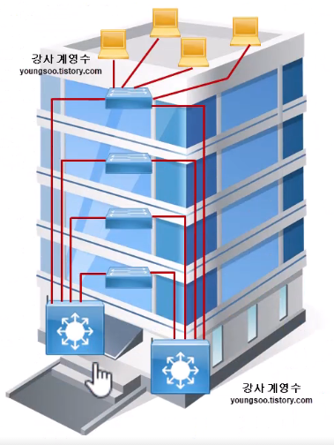
기능:
- 여러 Access Switch에서 수집된 데이터를 처리 및 전달.
- VLAN 간 트래픽 분리 및 관리.
- 더 큰 네트워크 처리 용량과 고속 포트 제공.
- 경우에 따라 라우팅 기능 지원(특히 L3 Distribution Switch에서 가능).

위치:
Access Switch와 Core Switch 사이의 중간 레벨.

예:
기업 네트워크에서 층별 Access Switch를 연결하는 장치.
데이터 센터에서 여러 서버 랙을 연결.

구분 |  | L2 Access Switch |  |  |  | L2 Distribution Switch
역할 |  | 엔드포인트 장치를 네트워크에 연결 |  |  |  | Access Switch에서 데이터를 집계 및 상위로 전달
위치 |  | 네트워크 엣지(End-point와 직접 연결) |  |  |  | 네트워크 중간 계층(Access와 Core 사이)
연결 대상 |  | PC, 프린터, IP 전화기 등 |  |  |  | 여러 Access Switch 또는 서버
주요 기능 |  | VLAN, MAC 주소 기반 데이터 전달 |  |  |  | VLAN 간 트래픽 집계 및 관리
트래픽 처리 용량 |  | 낮음 |  |  |  | 중간~높음

L2 코어 스위치(core switch)
코어 스위치는 네트워크의 중앙(Backbone) 역할을 하는 스위치야.
보통 대규모 네트워크에서 접속 스위치(Access Switch) 와
배포 스위치(Distribution Switch) 를 통해 모인 트래픽을 최종적으로 처리하고,
네트워크 간을 초고속으로 연결하는 장비야.

2. 역할
네트워크 중심부(Backbone): 모든 트래픽이 코어 스위치를 거쳐서 흐름.

고속 데이터 전송: 수십~수백 Gbps 이상의 전송 속도를 제공.

안정성 보장: 네트워크 전체를 관통하는 장비라서 장애가 발생하면 큰 영향 → 이중화, 고가용성 설계 필수.

라우팅 기능: L3 스위칭을 통해 VLAN 간 라우팅 및 다양한 네트워크 구간 연결 지원.

3. 특징
고성능 하드웨어 |  | ASIC 기반 초고속 패킷 처리.

고가용성 |  | 전원 이중화, 팬 이중화, 링크 집합(Link Aggregation), VRRP/HSRP 같은 이중화 프로토콜 사용.

확장성 |  | 대규모 네트워크(기업, 데이터센터, ISP 백본)에 적합.

안정적 구조 |  | 보통 코어 계층에는 스위칭만 두고, 방화벽/IPS 같은 부하가 큰 기능은 배포 계층에서 처리.
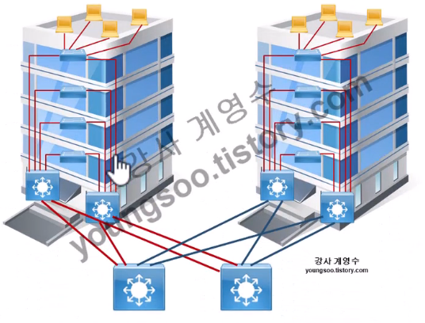
4. 네트워크 계층 구조에서의 위치
[ Access Switch ] ← PC, 서버, 프린터 등 단말 연결
↓
[ Distribution Switch ] ← VLAN 라우팅, 정책 제어, 보안 기능
↓
[ Core Switch ] ← 고속 백본, 네트워크 전체 연결

5. 예시 상황
1. 기업 사무실에서 모든 층의 스위치들이 연결된 후,
본사 서버실의 코어 스위치로 트래픽이 모임.

2. 데이터센터에서 수천 대 서버의 통신을 처리하는 Spine 스위치(=코어 스위치 역할).

📌 2계층 스위치 동작 원리 (MAC Learning + Forwarding)

1. MAC 주소 학습 (MAC Address Learning)
스위치는 프레임의 출발지(Source MAC) 를 보고,

이 MAC 주소는 이 포트에서 들어왔네?
→ MAC 주소 테이블(MAC Address Table, CAM Table)에 등록

예시: src MAC = 00:11:22:33:44:55, 들어온 포트 = Fa0/1
→ 00:11:22:33:44:55 → Fa0/1 저장

👉 이 과정을 MAC Address Learning(러닝) 이라고 함.

2. MAC 주소 포워딩 (Forwarding)
스위치는 프레임의 목적지(Dest MAC) 를 보고 동작을 결정:

(1) 목적지 MAC이 테이블에 있음

해당 포트로만 전송 (Unicast Forwarding)
불필요한 트래픽 감소 → 효율적

(2) 목적지 MAC이 테이블에 없음

목적지를 몰라서 Flooding 수행
즉, 들어온 포트를 제외한 모든 포트로 프레임을 전송
End Host 중에서 일치하는 MAC만 응답, 나머지는 무시
응답이 오면 스위치가 그 MAC과 연결 포트를 테이블에 등록 → 다음부턴 Flooding 필요 없음

👉 이게 형이 말한 "브로드캐스팅 비슷하게 뿌림 → 맞는 놈만 응답 → 학습" 과정임.

3. 브로드캐스트와의 차이
Flooding(Unicast Unknown): 스위치가 목적지 MAC을 몰라서 전체 포트에 전송

Broadcast: 원래 목적지가 FF:FF:FF:FF:FF:FF 인 경우 → 모든 포트에 무조건 전달
예: ARP 요청

📌 ARP → ICMP (ping) 동작 순서

1️⃣ ping 10.1.1.14 입력
PC1: "IP 10.1.1.14의 MAC 주소가 필요함"

2️⃣ ARP 요청 (Request) 브로드캐스트
Dest MAC = FF:FF:FF:FF:FF:FF
Src MAC = PC1의 MAC
Target IP = 10.1.1.14, Target MAC = 00:00:00:00:00:00

3️⃣ ARP 응답 (Reply)
PC2(10.1.1.14) → 자신의 MAC 주소 알려줌
이 응답은 Unicast 로 PC1에 전달됨

4️⃣ ARP 테이블 등록
PC1의 ARP Table에: 10.1.1.14 → (PC2의 MAC)

5️⃣ ICMP Request (ping 요청) 전송
이제 Ethernet 헤더의 Dest MAC을 PC2의 MAC으로 채움
그 안에 ICMP Request 패킷 넣어 보냄

6️⃣ ICMP Reply 수신
PC2가 응답 → ping 정상 동작

**VLAN (Virtual LAN)**란?
VLAN은 물리적으로 같은 네트워크에 연결된 장치들을 논리적으로 나누어 별도의 네트워크처럼 작동하도록 하는 기술입니다.

주요 특징
1. 논리적 네트워크 분리:
하나의 물리적 네트워크를 여러 가상의 네트워크로 나눔.
서로 다른 VLAN에 속한 장치는 기본적으로 통신할 수 없음.

2. 보안 및 관리성 향상:
네트워크 트래픽을 분리해 보안을 강화.
특정 그룹(예: 부서별, 팀별) 간에만 트래픽 허용.

3. 효율성 증가:
불필요한 브로드캐스트 트래픽을 줄여 네트워크 성능 개선.

예시
사무실 네트워크:
VLAN 10: 인사팀
VLAN 20: IT팀
VLAN 30: 회계팀

📌 Trunk 포트란?

스위치에서 여러 VLAN 트래픽을 동시에 전달하기 위해 쓰는 포트

일반 Access 포트는 하나의 VLAN만 전달

Trunk 포트는 여러 VLAN을 지나가야 하니까, 프레임에 “이 프레임은 VLAN 몇 번에서 온 거다” 라는 표시가 필요함 → 그게 802.1Q 태그

📌 VLAN과 Trunk 태깅 기본
Trunk 포트는 여러 VLAN 트래픽을 한 선으로 보내야 함
그래서 프레임에 802.1Q 태그(4바이트) 를 붙여서 "이건 VLAN 몇 번"인지 표시
예: VLAN 10 → TCI:0x000a

📌 네이티브 VLAN (Native VLAN)
Trunk 포트에서 태그를 붙이지 않고(untagged) 그냥 보내는 VLAN
기본값은 VLAN 1
즉, VLAN 1에서 온 트래픽은 802.1Q 태그가 붙지 않고 그대로 전달됨

📌 왜 네이티브 VLAN이 필요하냐?
1. 레거시 장비 호환성
└> 옛날 장비들은 VLAN 태그 이해 못 함 → 태그 없는 프레임도 받아야 함

2. 관리 편의성
└> 관리용 트래픽(CDP, STP, VTP 같은 컨트롤 패킷) 전송 시 태그 안 붙이고 보낼 수 있음

✅ 최종 정리

Trunk 포트 |  | 여러 VLAN을 태깅해서 보냄

Native VLAN |  | 태그 안 붙이고 그냥 보내는 VLAN (기본은 VLAN 1)

VLAN 1은 그래서 태그가 안 붙은 프레임으로 처리됨 → 이게 형이 말한 부분

실제 운영에선 보안상 VLAN 1 대신 VLAN 99 같은 별도 VLAN을 네이티브로 지정하는 경우가 많음

📌 STP(Spanning Tree Protocol) 개념
스위치 네트워크에서 루프 방지 목적

스위치는 기본적으로 Flooding(MAC 모르면 전체 포트로 전송) 하기 때문에,
루프가 생기면 프레임이 무한히 돌면서 브로드캐스트 스톰 발생 → 네트워크 마비됨

그래서 STP가 스패닝 트리 구조(루프 없는 트리 형태)로 스위치 연결을 재구성

📌 STP 동작 원리 (단계별)
1. Root Bridge 선출
└> 네트워크 전체에서 “대표 스위치” 하나를 Root로 뽑음
└> 기준: Bridge ID(우선순위 + MAC 주소) → 값이 가장 작은 스위치가 Root

2. 경로 비용 계산
└> Root Bridge까지의 경로를 각 스위치가 계산 (Port Cost = 대역폭 기준)

3. Root Port 지정
└> Root로 가는 최단 경로 포트 = Root Port (각 스위치마다 1개)

4. Designated Port 지정
└> 각 네트워크 구간(Segment)에서 Root로 가는 최단 경로 포트 = Designated Port
└> 해당 포트만 프레임 전달 허용

5. 나머지 포트 차단
└> 루프가 생길 수 있는 포트들은 Blocking 상태로 바꿈
└> 이렇게 해서 전체 네트워크가 루프 없는 트리 구조가 됨

📌 STP 포트 상태
1. Blocking → 프레임 전달 안 함 (루프 방지)

2. Listening → BPDU(제어 패킷)만 듣는 상태

3. Learning → MAC 주소 학습 가능

4. Forwarding → 정상적으로 데이터 전송

5. Disabled → 관리자가 꺼놓은 상태

📌 STP에서 쓰는 메시지 (BPDU)
└> 스위치들끼리 “나는 Root 후보야”, “Root까지 비용 얼마야” 같은 정보를 교환

📌 STP 변형
└> RSTP (Rapid STP, IEEE 802.1w)
STP보다 훨씬 빠르게 회복 (초 단위)

└> MSTP (Multiple STP, IEEE 802.1s)
VLAN 별로 다른 트리 구성 가능

✅ 최종 정리
└> STP 목적: 스위치 네트워크에서 루프 방지

└> 방식: Root Bridge 뽑고, 최단 경로만 남기고 나머지 포트는 Block

└> 포트 상태: Blocking → Listening → Learning → Forwarding

└> BPDU 패킷으로 스위치들끼리 정보 교환

└> RSTP/MSTP 같은 발전형도 있음

🔹 2. EtherChannel이란?
여러 개의 물리적 링크를 하나의 논리적 링크처럼 묶는 기술.

Cisco 장비에서는 Port-Channel이라고도 불러.

묶여 있는 링크들을 STP는 하나의 포트로 인식하기 때문에 루프가 생기지 않고, 동시에 모든 링크를 사용할 수 있음.

대역폭이 합쳐져서 성능이 올라감.

🔹 3. 동작 원리
예: Gi0/1 + Gi0/2 두 개 링크를 EtherChannel로 묶음.

스위치 입장에서는 Port-Channel 1 같은 가상의 인터페이스 하나만 존재하는 것처럼 보임.

STP도 Port-Channel 1만 계산 → 두 링크 모두 차단되지 않고 동시에 사용 가능.

트래픽은 Load Balancing (분산) 규칙에 따라 링크별로 나눠져 전송됨.
예: MAC 주소 기반, IP 주소 기반, 포트 기반 등으로 분산.

라우터 이중화 기술
1. FHRP (First Hop Redundancy Protocol)
말 그대로 첫 번째 홉(First Hop = 게이트웨이) 의 이중화를 위한 프로토콜들의 총칭.

우리가 PC에서 기본 게이트웨이를 1개만 설정할 수 있잖아?
└> PC11 → 기본 게이트웨이 10.1.10.1 (예)
└> 근데 그 라우터가 다운되면? PC는 통신 불가 😥

이 문제를 해결하려고 나온 게 FHRP.

여러 라우터(또는 L3 스위치)를 묶어서 가상 게이트웨이(Virtual IP & Virtual MAC) 를 제공해주고,
실제로는 둘 중 한 대가 Active, 다른 한 대는 Standby로 동작함.

👉 즉, 라우터 이중화 기술 전체를 부르는 상위 개념이 FHRP야.

2. HSRP (Hot Standby Router Protocol)
Cisco가 만든 대표적인 FHRP 프로토콜.

두 개 이상의 라우터가 가상 게이트웨이 IP를 공유.

Active Router: 실제로 트래픽 처리.

Standby Router: 대기 상태, Active 죽으면 즉시 승격.

PC는 항상 가상 게이트웨이(예: 10.1.10.254)만 바라봄.

HSRP 동작 구조
라우터1: Active → Virtual IP(10.1.10.254) + Virtual MAC 사용

라우터2: Standby → 대기하다가 Active 죽으면 takeover

PC 입장에서는 "게이트웨이 IP는 항상 살아 있음".

3. FHRP 종류
1. HSRP (Hot Standby Router Protocol, Cisco 전용)

2. VRRP (Virtual Router Redundancy Protocol, 표준, 여러 벤더 지원)

3. GLBP (Gateway Load Balancing Protocol, Cisco 전용, 로드밸런싱 지원)

**LAN (Local Area Network)**란?
LAN은 좁은 지역 내에서 빠르고 효율적인 네트워크를 제공하며, 주로 사무실, 가정, 학교 등에서 사용됩니다.
데이터를 물리적으로 가까운 장치들 사이에서 전송하고, 필요 시 라우터를 통해 WAN(인터넷)과 연결합니다.
LAN통신을 할려면 네트워크 장비(스위치, 라우터 등) 필요

LAN의 주요 특징
좁은 범위:
한정된 물리적 공간(예: 한 건물, 집, 또는 층)에 걸쳐 작동.
장거리 통신보다는 근거리 통신에 최적화.

빠른 속도:
일반적으로 높은 데이터 전송 속도(1Gbps 이상)를 지원.
짧은 거리에서 작동하기 때문에 대기 시간이 짧음.

전용 네트워크:
네트워크 자원이 특정 사용자 그룹에만 제공됨(예: 한 회사 내 직원만 사용).

데이터 링크 계층(L2) 중심:
MAC 주소 기반 통신이 주로 이루어짐.
스위치나 허브를 통해 장치들이 연결.

LAN의 구성 요소
장치(Device) == 컴퓨터, 프린터, 서버, 스마트폰 등.

스위치(Switch) == 네트워크 장치들을 연결하고 데이터 프레임을 전달.

라우터(Router) == LAN을 외부 네트워크(WAN, 인터넷)와 연결.

케이블/무선 == 유선 LAN: 이더넷 케이블 사용.

무선 LAN(WLAN) == Wi-Fi를 통해 연결.

LAN의 예
가정용 LAN == 가정의 컴퓨터와 스마트폰이 공유기를 통해 연결.

사무실 LAN == 회사 내의 PC, 프린터, 파일 서버가 하나의 네트워크로 연결.

학교 LAN == 컴퓨터실의 모든 장치가 같은 네트워크로 연결되어 관리.

Broadcast란?
Broadcast는 네트워크에서 하나의 장치가 연결된 모든 장치로 데이터를 전송하는 방식입니다.
송신자가 데이터를 네트워크의 모든 장치에게 전달하고자 할 때 사용됩니다.

Broadcast의 주요 특징
모든 장치로 전송:
데이터가 특정 장치로만 가는 것이 아니라, 같은 네트워크에 속한 모든 장치로 전송됩니다.

Broadcast 주소 사용:
Broadcast를 수행하려면 특별한 Broadcast 주소가 사용됩니다.
MAC Broadcast 주소와 IP Broadcast 주소가 존재.

Broadcast 범위 제한:
Broadcast는 일반적으로 LAN 내부에서만 작동합니다.
라우터는 기본적으로 Broadcast 트래픽을 다른 네트워크로 전달하지 않음(브로드캐스트 도메인 제한).

Broadcast 주소
MAC Broadcast 주소:
FF:FF:FF:FF:FF:FF (16진수로 표현된 48비트 주소).
같은 물리적 네트워크(L2) 내의 모든 장치에게 데이터 프레임을 전송.
Layer 2(Data Link 계층)에서 사용.

IP Broadcast 주소:
특정 네트워크 내에서 모든 장치에게 데이터를 전송하기 위한 IP 주소.
예: 192.168.1.255 (서브넷 255.255.255.0 기준).
Layer 3(Network 계층)에서 사용.

Broadcast 범위
1. MAC 주소의 Broadcast 범위:
같은 스위치 또는 LAN 내 모든 장치.
스위치 간 연결이 있으면 Broadcast가 더 넓은 영역으로 전파될 수 있음.

2. IP 주소의 Broadcast 범위:
같은 서브넷 내의 장치들.
라우터는 기본적으로 IP Broadcast 트래픽을 다른 서브넷으로 전달하지 않음.

Broadcast의 예시
MAC Broadcast 예시:
ARP 요청(Address Resolution Protocol): "192.168.1.1의 MAC 주소는 무엇입니까?"라는 질문을 LAN 내 모든 장치로 전송.

IP Broadcast 예시:
DHCP 요청: 새로운 장치가 IP 주소를 요청할 때 네트워크에 Broadcast로 메시지를 전송.

L3 IP (Internet Protocall)

IPv4 주소 란?
네트워크에서 장치를 식별하기 위해 사용되는 32비트의 숫자로 구성된 논리적 주소입니다.

 | IPv4 형식
 | A.B.C.D
 | 각 A, B, C, D는 0에서 255 사이의 숫자(8비트, 1바이트).
 | A, B, C는 Network ID // D는 Host ID

서브넷 마스크 란?
서브넷 마스크는 IPv4 주소의 네트워크와 호스트 부분을 구분하는 데 사용됩니다.

 | 점-십진 표기법: 255.255.255.0
 | CIDR 표기법: /24 (24비트가 네트워크 부분임을 의미)

packet 란?
- Packet은 네트워크 통신에서 데이터를 전송하기 위해 사용되는 작은 데이터 단위입니다.
- 이 경우 L3(IP) Packet을 가리킵니다. 이는 OSI 모델의 3계층(네트워크 계층)에서 사용하는 데이터 구조입니다.

구성 요소
1. Header: 패킷의 제어 정보를 포함합니다.
예) 송신지 주소, 수신지 주소, 패킷 번호 등. |  |  |  |  | Header | Payload

2. Payload: 실제 전송되는 데이터(내용)입니다.

MTU (Maximum Transmission Unit) 란?
- 패킷의 최대 크기를 결정하는 값입니다.
- 일반적으로 이더넷 환경에서는 1500 바이트가 기본 MTU로 설정됩니다.
- MTU를 초과하는 데이터는 **Fragmentation(조각화)**을 통해 나누어져 전송됩니다.

* MSS (Maximum Segment Size) == 1460byte

En / De capsulation

 | L2 Frame | L2 Payload #1
 |  | L3 IP Packet | L3 Payload #2
 |  |  | L4 TCP Segment | L4 Payload #3
 |  |  |  | L5 Socket ~ Stream

 | 구분 |  | Segment |  |  |  | Packet
 | OSI 계층 |  | 전송 계층(Layer 4) |  |  |  | 네트워크 계층(Layer 3)
 | 단위 |  | TCP 데이터를 전송 단위로 나눈 것 |  |  |  | IP 데이터를 전송 단위로 나눈 것
 | 주요 구성 |  | TCP/UDP 헤더 + 데이터 |  |  |  | IP 헤더 + TCP/UDP 세그먼트

IPv4 Header형식
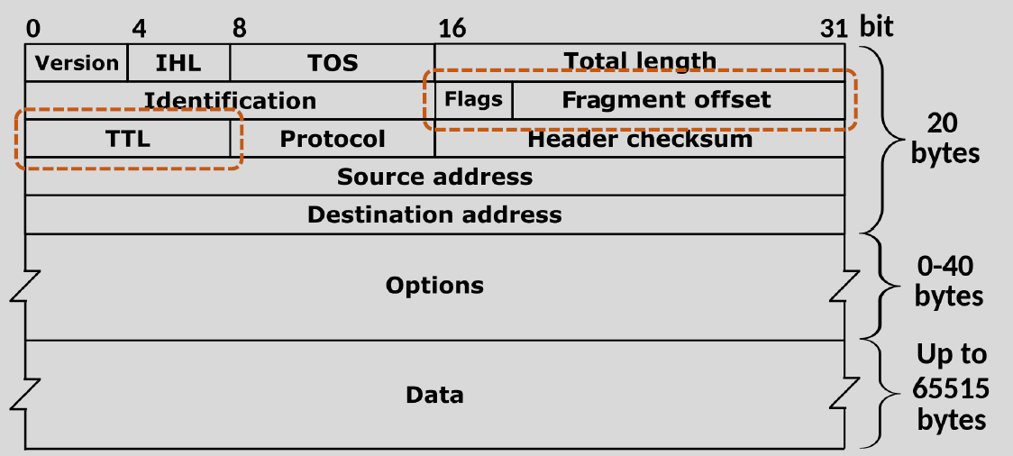

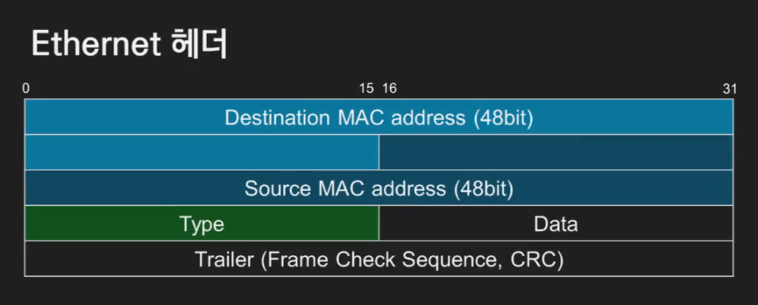

IPv4 헤더 필드 주요 역할
1. Version (4비트)
IP 버전을 나타냅니다. IPv4의 경우 항상 값이 4입니다.

2. IHL (Internet Header Length, 4비트)
IPv4 헤더의 길이를 나타냅니다.
단위는 4바이트(32비트)이며, 기본값은 5 (20바이트).

3. Type of Service (ToS)
데이터의 우선순위를 설정하거나, 네트워크 품질(QoS) 제어 정보를 제공합니다.
최신 구현에서는 **DSCP (Differentiated Services Code Point)**로 사용됩니다.

4. Total Length (16비트)
IP 패킷의 전체 길이를 바이트 단위로 나타냅니다.
최대 65,535 바이트까지 설정 가능.

5. Identification, Flags, Fragment Offset
조각화(Fragmentation): 큰 데이터를 여러 조각으로 나누기 위해 사용됩니다.
Identification: 패킷의 고유 ID (조각화된 패킷을 재조립할 때 사용).
Flags: 조각화 제어 플래그 (Don't Fragment, More Fragments 등).
Fragment Offset: 데이터 조각의 위치를 나타냅니다.

6. Time to Live (TTL, 8비트)
패킷이 네트워크를 통과할 수 있는 최대 홉(Hop) 수입니다.
TTL 값은 라우터를 지날 때마다 감소하며, 값이 0이 되면 패킷이 폐기됩니다.

7. Protocol (8비트)
상위 계층 프로토콜을 나타냅니다.
예: TCP(6), UDP(17), ICMP(1).

8. Header Checksum (16비트)
헤더의 무결성을 확인하기 위해 사용됩니다.
데이터는 포함되지 않고, 오직 헤더 정보만 확인합니다.

9. Source & Destination Address (32비트 각각)
송신자와 수신자의 IPv4 주소를 나타냅니다.
예: 192.168.0.1 (32비트 주소를 8비트씩 구분하여 표기).

10. Options (선택적)
특별한 기능(예: 보안, 테스트)을 제공하기 위해 추가되는 필드입니다.
옵션이 없으면 이 필드는 생략됩니다.
옵션이 없으면 이 필드는 생략됩니다.

게이트웨이(Gateway)와 라우터(Router)의 차이

 | 구분 |  | 게이트웨이 (Gateway) |  |  |  |  | 라우터 (Router)
 | 역할 |  | 서로 다른 네트워크(프로토콜) 간의 연결 |  |  |  |  | 같은 네트워크 프로토콜을 사용하는 네트워크 간 연결
 | 기본 기능 |  | 네트워크와 네트워크 간 출입구 역할 |  |  |  |  | 패킷을 최적의 경로로 전달
 | 사용 범위 |  | 네트워크가 완전히 다른 경우 (예: 내부망 ↔ 인터넷) |  |  |  |  | 동일한 프로토콜 기반의 네트워크 경로 설정
 | 예시 |  | 내부망과 인터넷 연결 (NAT 포함) |  |  |  |  | 사설 네트워크 내에서 기기 간 데이터 전송
 | 프로토콜 변환 |  | 가능 (예: IPv4 ↔ IPv6, TCP ↔ UDP) |  |  |  |  | 불가능 (IP 프로토콜 기반에서만 동작)

라우터가 게이트웨이 역할을 할 수 있는 이유
일반적으로 가정이나 소규모 네트워크에서는 라우터가 게이트웨이 역할을 수행합니다.
라우터는 내부 네트워크(사설 IP)와 외부 네트워크(인터넷, 공인 IP)를 연결하며, NAT(Network Address Translation)과 같은 게이트웨이 기능을 제공합니다.
따라서 가정이나 회사 네트워크의 경우, **기본 게이트웨이(Default Gateway)**는 라우터의 IP 주소가 됩니다.

게이트웨이와 라우터의 주요 차이점 예시
게이트웨이:
네트워크 A(IPv4)를 네트워크 B(IPv6)와 연결.
TCP를 UDP로 변환.
완전히 다른 프로토콜 간 연결.

라우터:
동일한 IP 프로토콜 내에서 목적지에 맞는 최적 경로를 설정.
예: 사무실 내 각 층의 네트워크를 연결하거나, 패킷을 인터넷으로 전달.

결론
모든 라우터는 게이트웨이 역할을 할 수 있지만, 모든 게이트웨이가 라우터는 아닙니다.
게이트웨이는 더 넓은 범위(프로토콜 변환, 다른 네트워크 유형 간 연결)를 포함하며, 라우터는 주로 IP 네트워크 간 데이터 전송에 초점이 맞춰져 있습니다.

127.0.0.1 (Loopback IP 주소)란?
127.0.0.1은 네트워크 테스트와 로컬 개발 환경에서 필수적인 IP 주소로,
네트워크 장치와 독립적으로 자신을 가리키는 데 사용됩니다.
외부 네트워크와는 무관하게 컴퓨터 내부에서 통신을 처리할 수 있도록 설계된 특별한 주소입니다.

TTL(Time To Live) ?
데이터 패킷의 수명을 제한하여 네트워크 성능을 보호.
라우터를 지날 때마다 1씩 감소, 0이 되면 패킷 폐기.

단편화(Fragmentation) ?
MTU 크기 초과 패킷을 작은 조각으로 나누는 과정.
조각의 재조립은 수신 측 호스트에서 이루어짐.

**DNS 서버(Domain Name System Server)**
도메인 이름(예: www.example.com)**을 네트워크 장비가 이해할 수 있는 **IP 주소(예: 93.184.216.34)**로 변환해주는 역할을 하는 서버입니다.

왜 필요한가?
사람은 도메인 이름(쉽게 읽고 기억할 수 있는 이름)을 사용해 웹사이트에 접속하지만, 컴퓨터와 네트워크는 숫자로 이루어진 IP 주소를 사용해 통신합니다.
DNS 서버는 이러한 도메인 이름과 IP 주소 간의 번역기 역할을 합니다.

동작 과정
1. 사용자가 웹 브라우저에 www.example.com을 입력.
2. 컴퓨터는 DNS 서버에 "이 도메인의 IP 주소가 무엇인지?"를 물음.
3. DNS 서버는 해당 도메인의 IP 주소를 찾아서 컴퓨터에 알려줌.
4. 컴퓨터는 받은 IP 주소를 이용해 웹사이트에 접속.

컴퓨터가 켜지고 인터넷 설정을 어떻게 하는것 인가?
1. 컴퓨터가 부팅되면 브로드캐스트(DHCP Discover)로 네트워크 설정 요청.
2. DHCP 서버(공유기 등)가 정보를 포함한 응답(DHCP Offer)을 전송.
3. 컴퓨터가 응답을 받아들여 최종적으로 네트워크 정보를 설정.
4. 이후 컴퓨터는 네트워크에 연결되어 정상적으로 작동.

**DHCP (Dynamic Host Configuration Protocol)** ?
네트워크 장치(예: 컴퓨터, 스마트폰, 프린터 등)에 IP 주소와 기타 네트워크 설정을 자동으로 할당하는 프로토콜입니다.
DHCP를 사용하면 사용자가 수동으로 IP 주소를 설정할 필요 없이 장치가 네트워크에 접속할 때 자동으로 필요한 정보를 받게 됩니다.

DHCP의 주요 기능
IP 주소 할당:
DHCP 서버는 네트워크에 연결된 장치에 동적으로 IP 주소를 할당합니다.
예: 장치가 네트워크에 연결되면 DHCP 서버가 사용 가능한 IP 주소를 찾아 장치에 할당.

네트워크 설정 제공:
DHCP는 IP 주소뿐만 아니라 다음과 같은 정보를 함께 제공합니다.
- 서브넷 마스크
- 기본 게이트웨이 (Default Gateway) IP
- DNS 서버 주소
- 기타 네트워크 관련 정보

IP 주소 임대(Lease):
DHCP가 할당한 IP 주소는 임대 기간이 있습니다. 임대 기간이 만료되면 DHCP 서버가 주소를 갱신하거나 새로운 IP 주소를 할당합니다.

ARP (Address Resolution Protocol) ?
컴퓨터가 부팅될 때, DHCP를 통해 기본 게이트웨이(라우터)의 IP 주소를 할당받습니다.
하지만 게이트웨이와의 실제 통신을 위해서는 MAC 주소가 필요합니다. 이때 **ARP(Address Resolution Protocol)**가 사용됩니다.

왜 ARP가 필요한가?
이더넷 네트워크에서 데이터 프레임은 MAC 주소를 기반으로 전달됩니다.
즉, IP 주소만 알고 있으면 데이터를 보낼 수 없으므로, MAC 주소를 알아내기 위해 ARP가 필요합니다.

ARP의 동작 과정
1. ARP Request:
장치가 목적지 IP 주소에 해당하는 MAC 주소를 모르기 때문에 네트워크에 브로드캐스트로 요청을 보냄.
예: "이 IP 주소(예: 192.168.1.1)의 MAC 주소가 누구입니까?"

2. ARP Reply:
요청받은 장치가 자신의 IP 주소와 일치하는 경우, MAC 주소를 응답으로 전송.
예: "나는 192.168.1.1이고, 내 MAC 주소는 AA:BB:CC:DD:EE:FF입니다."

프레임의 흐름
(1) 엔드포인트 → 게이트웨이
프레임의 헤더:
목적지 MAC 주소: 게이트웨이의 MAC 주소.
송신자 MAC 주소: 내 컴퓨터의 MAC 주소.

IP 패킷의 헤더:
목적지 IP 주소: 통신하려는 웹사이트의 IP 주소.
송신자 IP 주소: 내 컴퓨터의 IP 주소.

엔드포인트는 목적지 IP 주소(웹사이트)를 알고 있지만, 데이터 링크 계층에서 프레임의 목적지는 항상 게이트웨이의 MAC 주소가 됩니다.
따라서 프레임은 먼저 게이트웨이로 전달됩니다.

(2) 게이트웨이에서의 처리
- 게이트웨이가 프레임을 받으면 프레임 헤더를 제거하고 IP 패킷의 헤더를 확인합니다.
여기서 목적지 IP 주소(웹사이트)를 읽습니다.

- 게이트웨이는 라우팅 테이블을 참조하여 데이터가 이동해야 할 다음 네트워크(또는 장치)를 결정합니다.

- 그 다음, 새로운 프레임 헤더를 생성하여:
목적지 MAC 주소를 다음 홉(예: ISP의 라우터 또는 최종 목적지)에 맞게 변경.
송신자 MAC 주소를 자신의 MAC 주소로 설정.

(3) 게이트웨이 → 최종 목적지(웹사이트 서버)
- 패킷이 여러 네트워크를 거칠 때마다 프레임 헤더는 갱신되지만, IP 패킷의 헤더 정보는 유지됩니다.
- 최종적으로 웹사이트의 서버에 도달하면, IP 패킷이 HTTP 요청으로 변환되어 처리됩니다.

Ping ? RTT ?
1. Ping
Ping은 네트워크에서 특정 **호스트(컴퓨터, 서버)**와의 연결 상태를 확인하기 위해 사용하는 **유틸리티(프로그램)**입니다.
목적: 패킷을 전송하여 응답이 돌아오는 시간(RTT, Round Trip Time)을 측정하고 네트워크 연결 상태를 진단.

작동 원리:
**ICMP (Internet Control Message Protocol)**를 사용하여 Echo Request 패킷을 특정 호스트로 전송.
대상 호스트가 응답(Echo Reply)을 보내면, 이를 통해 RTT를 계산.

2. RTT (Round Trip Time)
RTT는 패킷이 발신지에서 목적지까지 전달되고 다시 돌아오는 데 걸리는 시간(왕복 시간)을 의미합니다.
네트워크의 지연 시간(Latency)을 측정하는 중요한 지표로 사용됩니다.
단위: 밀리초(ms).
예: RTT가 30ms라면, 데이터가 목적지로 갔다가 돌아오는 데 총 30밀리초가 걸렸음을 의미.

L4

TCP (Transmission Control Protocol)란?
TCP는 인터넷에서 데이터를 신뢰성 있게 전송하기 위한 프로토콜입니다.
데이터가 손실되지 않고, 순서대로 전달되도록 보장하며, **연결 기반(Connection-oriented)**으로 작동합니다.

TCP의 주요 특징
1. 연결 지향:
데이터를 전송하기 전에 송신자와 수신자가 3-Way Handshake를 통해 연결을 설정.

2. 신뢰성 보장:
데이터가 손실되거나 순서가 뒤바뀌는 경우 자동으로 복구(재전송).
전송한 데이터가 제대로 도착했는지 확인(ACK 메시지).

3. 데이터 순서 보장:
데이터를 순서대로 수신할 수 있도록 패킷 번호를 부여.

4. 흐름 제어와 혼잡 제어:
송신 속도를 조정하여 네트워크가 과부하되지 않도록 관리.

사용 예시
- 웹 브라우징 (HTTP/HTTPS)
- 이메일 전송 (SMTP/IMAP/POP3)
- 파일 전송 (FTP)

UDP (User Datagram Protocol)란?
UDP는 데이터를 빠르게 전송하기 위한 비연결형(Connectionless) 프로토콜입니다.
데이터의 신뢰성을 보장하지 않으며, 단순히 데이터를 송신측에서 수신측으로 전달하는 데 초점이 맞춰져 있습니다.

UDP의 주요 특징
비연결형:
송신자와 수신자가 연결을 설정하지 않고, 데이터를 바로 전송.

신뢰성 미보장:
데이터가 손실되거나 순서가 뒤바뀌어도 복구하지 않음.

빠른 전송:
연결 과정이 없고, 데이터 확인 절차를 생략하므로 TCP보다 전송 속도가 빠름.

단순 구조:
헤더 크기가 작아 오버헤드가 적음.

사용 예시
- 동영상 스트리밍
- 온라인 게임
- VoIP(인터넷 전화)
- DNS 쿼리

TCP 연결 과정 (3-Way Handshake)
TCP 연결은 클라이언트와 서버 간의 통신을 시작하기 위해 3-Way Handshake 과정을 거칩니다. 이를 단계별로 정리하면 아래와 같습니다.

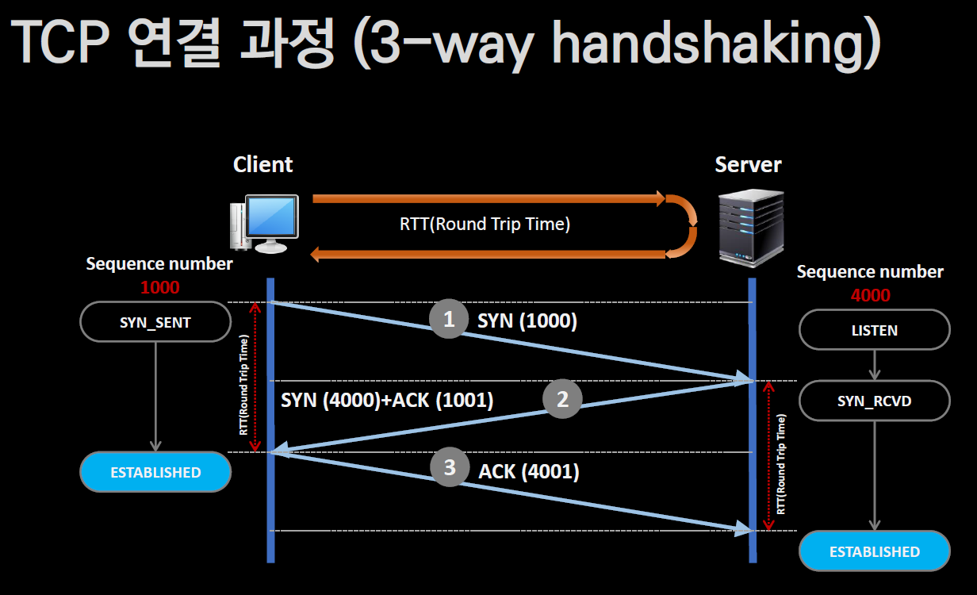

3-Way Handshake 과정
1. SYN (Synchronize)
- 클라이언트가 서버에 연결을 요청하는 패킷을 보냅니다.
- 클라이언트는 자신의 초기 **Sequence Number(1000)**를 포함한 SYN 패킷 전송.
- 클라이언트의 상태: SYN_SENT.

2. SYN-ACK
- 서버는 클라이언트의 요청을 받고 응답으로 SYN과 ACK 패킷을 함께 보냅니다.
- 서버는 자신의 초기 **Sequence Number(4000)**를 설정하고, 클라이언트의 Sequence Number + 1(1001)을 ACK로 응답.
- 서버의 상태: SYN_RCVD.

3. ACK
- 클라이언트는 서버의 응답을 받고, ACK 패킷을 보냅니다.
- 이 패킷에는 서버의 Sequence Number + 1(4001)이 포함됩니다.
- 연결이 완성되며, 클라이언트와 서버의 상태는 ESTABLISHED로 변경됩니다.

Sequence Number (시퀀스 넘버)란?
Sequence Number는 TCP(Transmission Control Protocol)에서 데이터를 전송할 때, 데이터의
순서를 추적하고 관리하기 위해 사용하는 숫자입니다.
이를 통해 데이터가 올바른 순서로 수신되고, 손실된 데이터가 재전송될 수 있도록 합니다.

SYN (Synchronize) 란?
역할: TCP 연결을 시작하기 위해 사용하는 제어 플래그.

주요 기능:
1. 3-Way Handshake의 첫 번째 단계에서 사용:
클라이언트가 서버에 연결을 요청하면서 SYN 플래그가 설정된 패킷을 전송.
2. 초기 **Sequence Number(ISN)**를 설정.

요약: TCP 연결 시작 신호로, "연결을 시작하자"라는 의미를 가짐.

ACK (Acknowledgment) 란?
역할: TCP에서 데이터의 정상 수신 확인을 위해 사용하는 제어 플래그.

주요 기능:
1. 데이터 전송 확인:
송신자가 보낸 데이터가 정상적으로 수신되었음을 알림.
ACK 번호는 "다음으로 기대하는 시퀀스 넘버"를 나타냄.
2. TCP 연결 설정 및 종료에 사용:
3-Way Handshake와 4-Way Handshake 과정에서도 중요한 역할.

예시
- 송신자가 시퀀스 넘버 1000에서 시작하여 500바이트 데이터를 전송.
- 수신자는 데이터를 받으면, "다음으로 기대하는 데이터"의 시퀀스 넘버를 ACK로 응답.
ACK = 1500 (1000 + 500).

MSS (Maximum Segment Size) 조정
MSS는 TCP가 한 번에 전송할 수 있는 데이터의 최대 크기(바이트)입니다.
클라이언트와 서버는 연결 과정에서 서로의 MSS 값을 교환하여, 더 작은 MSS 값을 기준으로 데이터를 나눠 전송합니다.

예시: MSS 조정
클라이언트 MSS: 1460 bytes
서버 MSS: 1400 bytes

1. 클라이언트는 서버에 데이터(예: 3000 bytes)를 전송할 때, 서버의 MSS(1400 bytes)를 기준으로 데이터를 분할.
첫 번째 세그먼트: 1400 bytes
두 번째 세그먼트: 1400 bytes
나머지 데이터: 200 bytes

2. 이렇게 1400 bytes 단위로 데이터를 전송하여 서버가 효율적으로 처리할 수 있도록 합니다.

TCP 연결 종료 과정 (4-Way Handshake)
TCP 연결을 종료하기 위해 클라이언트와 서버 간에 4-Way Handshake를 진행합니다.
이 과정은 양쪽에서 데이터 전송이 완료되었음을 서로 확인하기 위해 필요합니다.
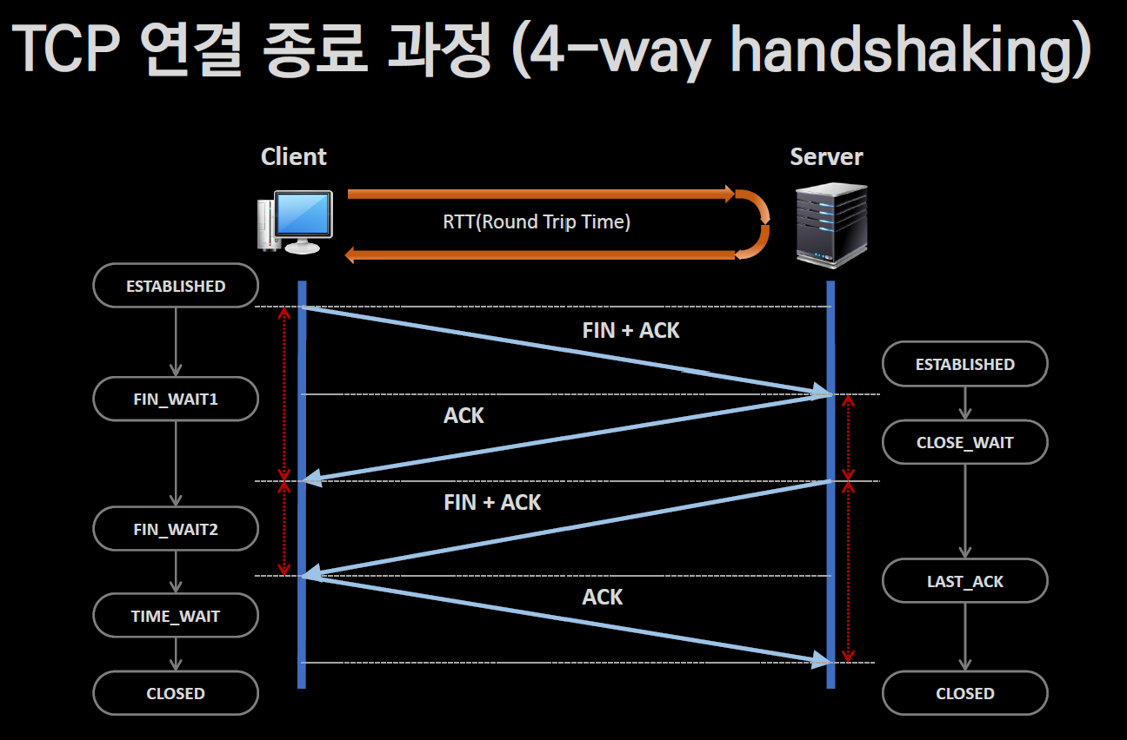

4-Way Handshake 과정
1. FIN 전송 (클라이언트 → 서버):
클라이언트가 서버에 연결 종료를 요청하는 FIN 패킷을 보냅니다.
클라이언트 상태: FIN_WAIT_1.

2. ACK 응답 (서버 → 클라이언트):
서버는 클라이언트의 FIN 패킷을 수신하고, 이에 대한 ACK 패킷을 보냅니다.
서버 상태: CLOSE_WAIT.
클라이언트 상태: FIN_WAIT_2 (서버의 FIN 패킷을 기다리는 상태).

3. FIN 전송 (서버 → 클라이언트):
서버가 자신의 작업이 완료되었음을 알리기 위해 FIN 패킷을 클라이언트로 보냅니다.
서버 상태: LAST_ACK.

4. ACK 응답 (클라이언트 → 서버):
클라이언트는 서버의 FIN 패킷을 수신하고, 이에 대한 ACK 패킷을 보냅니다.
클라이언트 상태: TIME_WAIT (일정 시간 대기 후 종료).
서버 상태: CLOSED (연결 종료).

5. TIME_WAIT 상태 종료 (클라이언트):
클라이언트는 TIME_WAIT 상태에서 잠시 대기하여 재전송되는 패킷이 없음을 확인한 후 연결을 종료합니다.
클라이언트 상태: CLOSED.

FIN (Finish) 란?
역할: TCP 연결을 종료하기 위해 사용하는 제어 플래그.

주요 기능:
1. 4-Way Handshake의 첫 번째 단계에서 사용:
클라이언트 또는 서버가 연결 종료를 요청하면서 FIN 플래그가 설정된 패킷을 전송.
2. 상대방에게 "더 이상 데이터를 전송하지 않겠다"는 의사를 전달.

요약: TCP 연결 종료 신호로, "연결을 닫자"라는 의미를 가짐.

주요 상태
FIN_WAIT_1:
클라이언트가 FIN 패킷을 보낸 후 ACK를 기다림.

FIN_WAIT_2:
클라이언트가 서버의 ACK를 받은 후 서버의 FIN 패킷을 기다림.

CLOSE_WAIT:
서버가 클라이언트의 FIN을 받고 ACK를 보낸 상태로, 자신의 FIN 패킷을 보낼 준비 중.

LAST_ACK:
서버가 FIN 패킷을 보낸 후 클라이언트의 ACK를 기다림.

TIME_WAIT:
클라이언트가 서버의 FIN을 받고 ACK를 보낸 후 대기 상태.
이 상태는 재전송 방지 및 연결 안정성을 보장하기 위한 시간 대기(일반적으로 2 * Maximum Segment Lifetime)입니다.

CLOSED:
연결이 완전히 종료된 상태.

TCP 연결은 착각이다 ?
TCP 연결은 흔히 "클라이언트와 서버 간의 연결이 물리적으로 유지된다"라고 생각하기 쉽지만,
**실제로는 "논리적 연결"**에 불과합니다. 물리적으로 두 장치 간에 지속적으로 데이터가 흐르는 것이 아니며,
TCP가 관리하는 상태 정보와 프로토콜 규칙 덕분에 연결이 유지된 것처럼 보이는 것입니다.

TCP 연결의 본질
1. 논리적 연결 (Logical Connection):
- TCP는 3-Way Handshake를 통해 연결을 설정하지만, 이는 두 장치 간에 논리적 연결 상태를 만드는 것입니다.
- 이 상태는 양쪽에서 시퀀스 넘버와 상태 정보를 유지함으로써 데이터의 신뢰성과 순서를 보장합니다.

2. 물리적 연결이 아님:
- TCP는 물리적 케이블이나 지속적인 전송 흐름을 보장하지 않습니다.
- 데이터가 전송되지 않는 동안에도 "연결이 유지된다"는 것은 상태 정보만 유지되고 있다는 의미입니다.

3. 재전송과 연결 유지:
- TCP는 데이터 손실이 발생해도 재전송 메커니즘을 통해 데이터의 정확성을 보장하려고 시도합니다.
- 하지만 재전송 타이머(RTO)가 초과되거나 일정 횟수 이상 재전송에 실패하면 "연결이 끊어졌다"고 판단합니다.

TCP 연결과 재전송 타이머에 대한 이해
TCP 연결은 신뢰성을 보장하기 위해 데이터가 수신되지 않을 경우 재전송 메커니즘을 사용합니다.
하지만 이러한 재전송이 실패하면, 연결이 끊어졌다고 판단하게 됩니다.

TCP 재전송 타이머
1. 재전송 타이머 (RTO, Retransmission Time-Out):
데이터 패킷을 전송한 후 **ACK(확인 응답)**을 기다리는 시간.
기본 근사값은 보통 3초 정도이지만, 대부분의 운영체제에서는 1초 미만으로 설정.

2. RTO 값 증가:
재전송 타이머가 만료되었지만 ACK를 받지 못한 경우, 해당 세그먼트를 재전송.
재전송할 때마다 RTO 값은 2배로 증가:
예: 1초 → 2초 → 4초 → 8초 → 16초.

3. 최대 재전송 횟수:
일반적으로 최대 5회 재전송을 시도.
5회 모두 실패하면 전송 오류로 간주하고 연결을 종료.

L5 ↑

DNS (Domain Name System) 란?
DNS는 인터넷에서 도메인 이름(예: www.example.com)과
IP 주소(예: 192.168.0.1)를 매핑하여 관리하는 분산형 데이터베이스 시스템입니다.

DNS의 주요 특징
1. 분산 구조:
DNS는 중앙 서버가 아닌 분산 데이터베이스 구조로 구성되어, 여러 DNS 네임서버가 각각 데이터를 관리합니다.

2. 도메인 관리:
DNS 데이터는 **도메인 영역(Domain Zone)**으로 구분되어 각 관리 주체가 독립적으로 관리합니다.
예: example.com은 example.com의 관리자에 의해 관리됨.

3. 트리 구조:
도메인 네임은 트리(Tree) 구조로 계층적 체계를 가집니다.
루트 도메인(.) → 최상위 도메인(TLD, 예: .com, .org) → 하위 도메인(예: www).

4. 도메인의 의미:
Domain은 "영역"이나 "영토"를 의미하며, 네트워크 자원의 고유한 관리 영역을 나타냅니다.

5. 유일성:
생성된 도메인 이름은 **중복되지 않고 고유(Unique)**하도록 관리됩니다.
예: example.com은 전 세계에서 단 하나만 존재.

6. 도메인 이름의 자율적 생성:
사용자는 필요에 따라 도메인 이름을 생성할 수 있습니다.
하지만, 생성된 도메인은 등록 및 인증을 통해 고유성을 유지.

HTML은 문서이고 HTTP는 HTML을 실어나르는 것 이다 ?

HTML (HyperText Markup Language) ?
HTML은 문서의 구조와 내용을 작성하기 위한 언어입니다.
웹 브라우저가 해석하여 사용자에게 웹 페이지를 표시.
역할:
- 문서의 구조 정의 (제목, 단락, 표 등).
- 이미지, 링크, 스타일 등을 포함한 콘텐츠 작성.

HTTP (HyperText Transfer Protocol) ?
HTTP는 HTML 문서 및 기타 리소스를 주고받는 프로토콜입니다.
클라이언트(웹 브라우저)와 서버 간의 통신을 위한 규칙(프로토콜)을 정의.
역할:
- 클라이언트가 서버에 HTML 문서를 요청 (GET 요청).
- 서버가 요청에 따라 HTML 문서나 리소스를 클라이언트로 전송.

HTML과 HTTP의 관계
- HTML은 웹 페이지의 내용(문서).
- HTTP는 HTML을 실어나르는 도구(프로토콜).
* 예를 들어:
- 사용자가 브라우저에서 www.example.com을 요청하면:
브라우저는 HTTP를 통해 서버에 HTML 문서를 요청.
서버는 요청된 HTML 문서를 HTTP를 통해 클라이언트로 전달.

- 브라우저는 전달받은 HTML을 해석해 웹 페이지를 표시.

URL과 URI
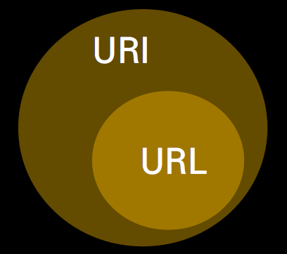
URI (Uniform Resource Identifier) ?
URI는 인터넷 상의 자원을 고유하게 식별하기 위한 문자열입니다.

URI는 크게 두 가지로 나뉩니다:
1. URL: 자원의 위치를 나타냄 (어디에 있는지).
2. URN (Uniform Resource Name): 자원의 이름을 나타냄 (무엇인지).

예: http://example.com/resource는 URI에 해당.

URL (Uniform Resource Locator) ? |  |  |  |  |  |  |  | URL은 URI의 하위 개념입니다.
URL은 URI의 한 유형으로, 자원이 어디에 위치해 있는지를 나타냅니다. |  |  |  |  |  |  |  | 모든 URL은 URI지만, 모든 URI가 URL은 아닙니다.
주로 인터넷 상의 웹 주소를 나타내는 데 사용. |  |  |  |  |  |  |  | URL: 자원의 위치를 제공.
 |  |  |  |  |  |  |  | URI: 자원의 위치 또는 이름을 제공.
구성 요소:
1. 프로토콜: http, https, ftp 등.
2. 도메인 이름: www.example.com.
3. 경로(Path): /resource.
4. (선택) 쿼리(Query): ?key=value.

예: https://www.example.com/resource?key=value는 URL에 해당.

HTTP (HyperText Transfer Protocol) 란?
HTTP는 HTML 문서 및 기타 웹 리소스를 전송하기 위해 설계된 응용 계층 통신 프로토콜입니다.
주로 클라이언트-서버 간 요청(Request)과 응답(Response) 방식으로 작동합니다.

HTTP의 주요 특징
1. 역사:
HTTP 1.0: 1996년 발표.
HTTP 1.1: 1999년 6월 발표, 지속 연결(Persistent Connection) 및 효율성 개선.

2. 동작 방식:
클라이언트 요청(예: 웹 브라우저) → 서버 응답(예: HTML 문서 제공).

3. 헤더 분류:
- 일반 헤더 == 요청과 응답 모두에 사용되는 공통 정보.
- 요청 헤더 == 클라이언트가 서버에 보낼 요청 관련 정보.
- 응답 헤더 == 서버가 클라이언트에 보낼 응답 관련 정보.
- 엔티티 헤더 == 전송되는 데이터(문서, 파일)의 속성을 포함.

HTTP 메서드
GET |  |  | 서버에서 데이터를 요청 (URL로 요청).
POST |  |  | 서버에 데이터를 전송 (예: 폼 제출).
HEAD |  |  | GET 요청과 동일하나, 데이터 본문은 제외.
TRACE |  |  | 클라이언트와 서버 간의 경로를 추적.
PUT |  |  | 서버에 새로운 데이터를 업로드.
DELETE |  |  | 서버에서 특정 데이터를 삭제.
OPTIONS |  |  | 서버에서 지원하는 메서드 확인.
CONNECT |  |  | 프록시 서버를 통해 터널링 요청.

HTTP 응답 코드
200 OK |  |  | 요청이 성공적으로 처리됨.
201 Created |  |  | 요청에 따라 새로운 리소스가 성공적으로 생성됨.
301 Moved Permanently |  |  | 요청한 리소스가 영구적으로 이동함.
302 Found |  |  | 요청한 리소스가 임시적으로 다른 위치에 있음.
400 Bad Request |  |  | 잘못된 요청 (규칙 위반).
403 Forbidden |  |  | 권한 부족 또는 접근 금지.
404 Not Found |  |  | 요청한 리소스를 찾을 수 없음.
500 Internal Server Error |  |  | 서버 내부 오류로 요청 처리 실패.

Device Structure
네트워크 장치 3대 구조: Inline, Out-of-Path, Proxy

Inline (인라인)
비유: 톨게이트.
- 모든 차량(데이터)은 톨게이트(장치)를 통과해야만 도로(네트워크)를 이용할 수 있음.
- 장치는 통과하는 데이터를 직접 처리 및 제어.

특징:
- 네트워크 흐름의 중간에 위치.
- 데이터를 직접 보고 분석하거나 수정 가능.
- 예: 방화벽(Firewall), IPS(침입 방지 시스템).

장점:
실시간으로 데이터 분석 및 제어.

단점:
장치 장애 시 네트워크 전체가 중단될 위험.

Out-of-Path (아웃 오브 패스)
비유: 고속도로 옆 CCTV.
- 데이터는 고속도로(네트워크)를 그대로 지나가고, 장치(CCTV)는 옆에서 데이터(차량)를 관찰만 함.
- 데이터 흐름에 직접 개입하지 않음.

특징:
- 네트워크 흐름에서 직접 처리하지 않고 복제된 데이터를 분석.
- 예: 네트워크 모니터링 시스템(NMS), IDS(침입 탐지 시스템).

장점:
장애 발생 시에도 네트워크 흐름에 영향 없음.

단점:
데이터를 실시간으로 수정하거나 차단할 수 없음.

Proxy (프록시)
비유: 중간 역할을 하는 택배 대리점.
- 고객(클라이언트)은 대리점(프록시)에게 물건(요청)을 전달하고, 대리점이 최종 수신자(서버)에게 물건을 보내줌.
- 중간에서 요청을 받아 대신 처리.

특징:
- 클라이언트와 서버 사이에 위치하여 양쪽의 요청을 중계.
- 예: 웹 프록시, 캐시 서버.

장점:
요청을 중간에서 캐싱하거나 보안을 강화할 수 있음.

단점:
중간 처리로 인해 지연이 발생할 수 있음.

Inline(인라인) 네트워크 장치 ?
Inline은 네트워크 장치가 데이터 흐름의 중간에 직접 위치하여, 데이터가 반드시 장치를 거쳐 처리되도록 설계된 방식입니다.
장치가 데이터를 실시간으로 분석, 처리, 제어할 수 있다는 것이 핵심입니다.

Inline의 특징
데이터 흐름의 중간에 위치:
네트워크 상에서 모든 데이터가 장치를 반드시 통과해야 함.
데이터가 통과하면서 장치가 필터링, 검사, 수정 등의 작업을 수행.

실시간 데이터 처리:
데이터가 지나가는 순간 분석 및 제어를 즉각적으로 수행.
보안 정책 적용, 데이터 수정, 트래픽 차단 등이 가능.

위치:
보통 네트워크 경로 상의 중요한 위치(예: 내부망과 외부망 사이)에 설치됨.

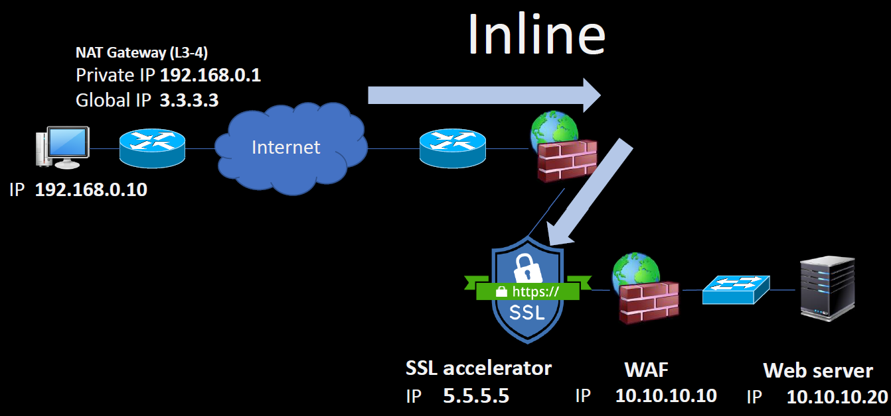
Inline의 예시 |  |  | Inline 구조
방화벽(Firewall):
외부에서 들어오는 데이터 패킷을 검사하여 불법적인 트래픽을 차단.

IPS(침입 방지 시스템):
실시간으로 데이터 패킷을 분석해 악의적인 공격을 탐지하고 차단.

로드 밸런서(Load Balancer):
서버로 들어오는 트래픽을 분산하여 시스템 과부하를 방지.

WAN 가속기(WAN Accelerator):
네트워크 속도를 최적화하기 위해 데이터 전송을 압축 및 최적화.

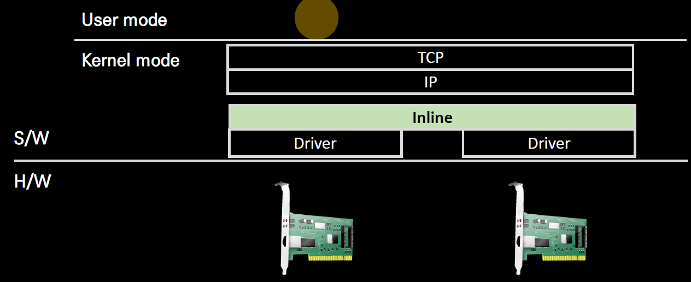
Inline의 장점
1. 실시간 제어:
데이터를 즉각적으로 수정하거나 차단 가능.

2. 보안 강화:
네트워크 위협(예: 악성 패킷)을 실시간으로 차단하여 보안을 강화.

3. 정밀한 데이터 처리:
트래픽을 정밀하게 분석하고 필요한 조치를 즉각 실행.

Inline의 단점
1. 단일 장애 지점(Single Point of Failure):
장치가 고장나면 네트워크 흐름 전체가 중단될 수 있음.
이를 방지하기 위해 이중화(Redundancy) 설계가 필요.
 |  | ↑ NIC2개 사서 지금 컴퓨터에 설치하고서 알맞은 OS 설치하면
2. 지연(Latency): |  | 내 컴퓨터가 라우터가 될 수 있음 ㅋㅋ
데이터가 장치를 통과하며 처리될 때, 지연 시간이 추가될 수 있음.

3. 성능 부담:
고속 네트워크 환경에서는 데이터 처리 성능이 중요한 문제가 될 수 있음.

Out-of-Path (아웃 오브 패스) ? With SPI, DPI
Out-of-Path는 네트워크 장치가 데이터 흐름의 경로(패스)에 직접 개입하지 않고,
복제된 데이터를 분석하거나 감시하는 방식입니다. 데이터 흐름에 영향을 주지 않으면서,
네트워크 상태를 모니터링하거나 보안 분석을 수행할 때 사용됩니다.

Out-of-Path의 특징
데이터 복제:
네트워크 스위치나 탭(TAP) 장치에서 데이터 트래픽을 복제하여 Out-of-Path 장치로 전달.
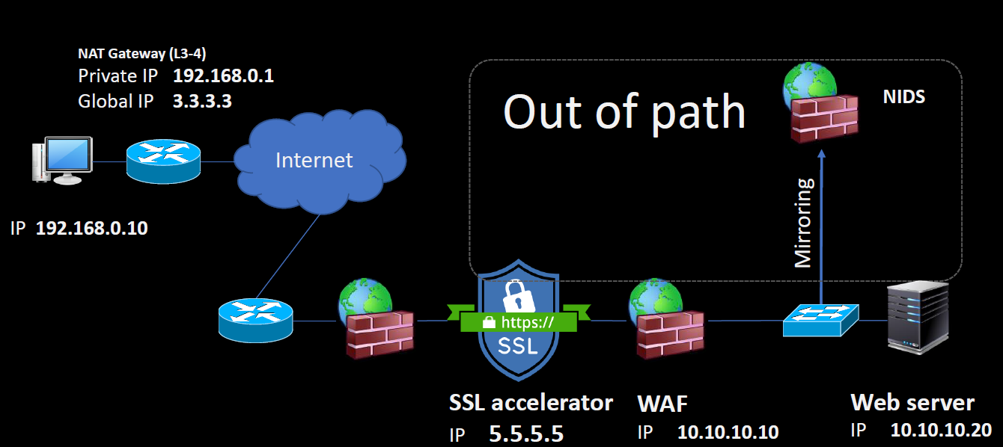
데이터의 원래 흐름에는 영향을 미치지 않음. |  |  | Out-of-Path 구조

간접적 데이터 분석:
데이터를 분석하지만, 데이터의 수정이나 차단은 불가능.
실시간 네트워크 상태 모니터링과 침입 탐지(IDS) 등에 적합.

위치:
데이터 흐름의 경로와 별도의 경로에 위치.

장점:
네트워크 장애를 유발하지 않음.
고속 네트워크에서도 성능 부담이 적음.

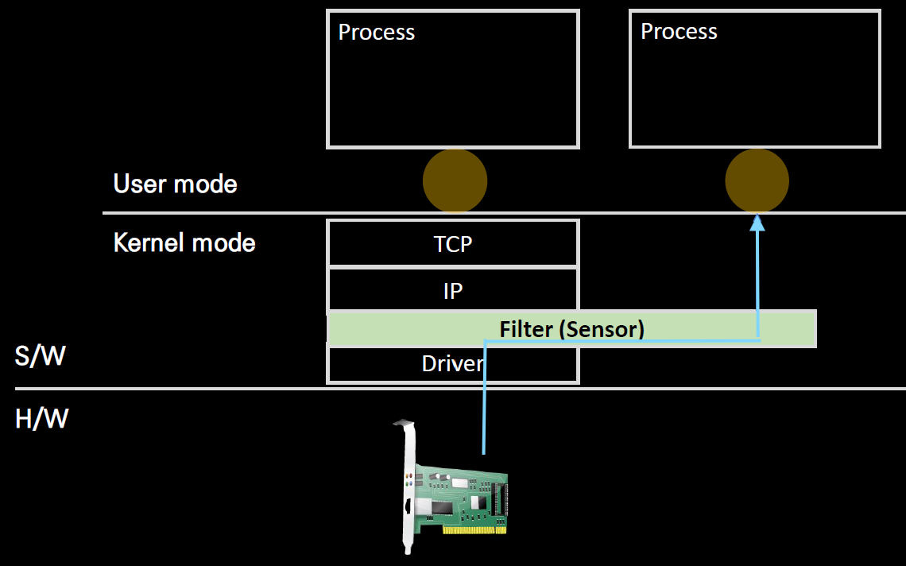
단점:
데이터를 수정하거나 차단할 수 없음.
공격 탐지 후 별도의 장치(예: Inline 장치)로 대응해야 함.

Out-of-Path에서 SPI와 DPI
1. SPI (Stateful Packet Inspection):
Out-of-Path 장치가 TCP/UDP 연결 상태를 추적하여 비정상적인 연결을 감지.
빠르고, 간단한 상태 기반 검사.

2. DPI (Deep Packet Inspection):
Out-of-Path 장치가 복제된 트래픽의 헤더와 데이터 내용을 분석하여 보안 위협 탐지.
정밀한 분석이 가능하지만 성능 부담이 큼.

SPI (Stateful Packet Inspection, 상태 기반 패킷 검사)
SPI는 패킷의 상태 정보를 추적하며 데이터를 분석하는 방식.
네트워크 연결의 세션 정보를 유지하고, 상태에 따라 패킷을 허용하거나 차단.

SPI의 주요 특징
세션 기반 검사:
TCP/UDP 세션 상태를 추적(예: SYN, ACK, FIN 등).
특정 세션에 속하지 않는 비정상적인 패킷을 차단.

속도:
DPI보다 빠름(데이터 내용을 깊게 분석하지 않음).

적용 예시:
방화벽(Firewall), 라우터에서 사용.

장점:
속도가 빠르고, 연결 상태 기반으로 효율적인 검사 가능.

단점:
데이터 내용(예: 악성코드, 애플리케이션 레벨)을 검사하지 못함.

DPI (Deep Packet Inspection, 심층 패킷 검사)
DPI는 패킷의 **헤더뿐만 아니라 데이터 내용(payload)**까지 깊게 분석하여 트래픽을 확인하는 방식.
애플리케이션 레벨의 분석과 보안 검사를 수행.

DPI의 주요 특징
헤더 및 내용 분석:
패킷의 내용까지 확인하여 특정 애플리케이션(예: 유튜브, 페이스북)을 식별.
악성코드 탐지, 데이터 유출 방지 등에 활용.

정밀도:
SPI보다 정밀하며, 애플리케이션 및 사용자 활동까지 분석 가능.

적용 예시:
IDS(침입 탐지 시스템), DLP(데이터 유출 방지), 보안 게이트웨이.

장점:
데이터 내용까지 분석 가능하므로 보안 강화에 효과적.

단점:
처리 시간이 느림(데이터 내용 분석으로 인해 성능 부담).
네트워크 속도가 높은 경우 병목 현상이 발생할 수 있음.

Proxy (프록시) ? | * Socket 수준에서 Stream단위 Data를 다룸
프록시(Proxy)는 클라이언트(사용자)와 실제 서버(목적지) 사이에 위치하여,
사용자의 요청(Request)과 서버의 응답(Response)을 ‘대리’로 전달하는 중간 서버입니다.
사용자는 프록시 서버에 연결하고, 프록시 서버가 대신 원격 서버에 요청을 보낸 후 결과를 사용자에게 돌려주는 구조입니다.
이를 통해 다양한 목적(우회, 익명성, 보안 강화 등)을 달성할 수 있습니다.

프록시의 기본 개념
1. 대리(Proxy)
사용자가 직접 서버에 접근하지 않고, 프록시 서버에 요청을 보내면 프록시 서버가 이를 대신 처리합니다.

2. 익명성(Privacy)
사용자의 실제 IP 주소를 숨기고, 서버에서는 프록시 서버 IP만 확인할 수 있습니다.

3. 트래픽 제어(Traffic Control)
기업, 기관, 학교 등에서는 프록시 서버를 통해 인터넷 사용을 모니터링하거나 차단할 수 있습니다.

4. 캐싱(Caching)
자주 요청되는 데이터를 프록시 서버가 저장해두었다가 빠르게 전달함으로써 네트워크 속도를 개선할 수 있습니다.

프록시의 주요 유형
1. 전달(Forward) 프록시
일반적으로 말하는 ‘프록시’가 이 유형입니다. 클라이언트 입장에서 원격 서버에 대신 접근해 주는 중간 대리 서버입니다.
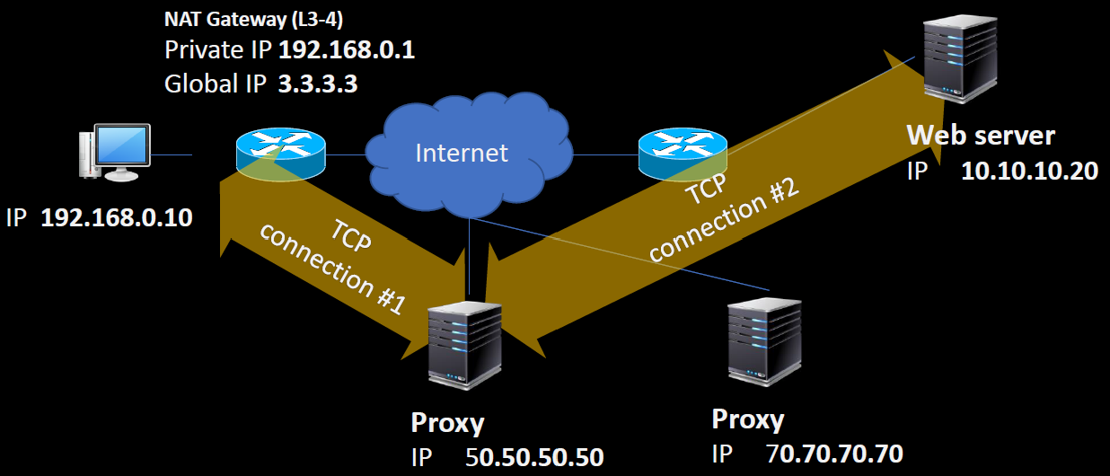
사용 예
인터넷 차단 우회
사용자 IP 숨김(익명화)
회사/학교 등에서 트래픽 통제

장점
지리적·정치적 검열을 우회 가능
사용자 프라이버시 보호
캐싱을 통한 속도 향상

단점
공개 프록시는 속도가 느리거나 안정성이 떨어질 수 있음
무료 프록시 일부는 보안 취약 가능
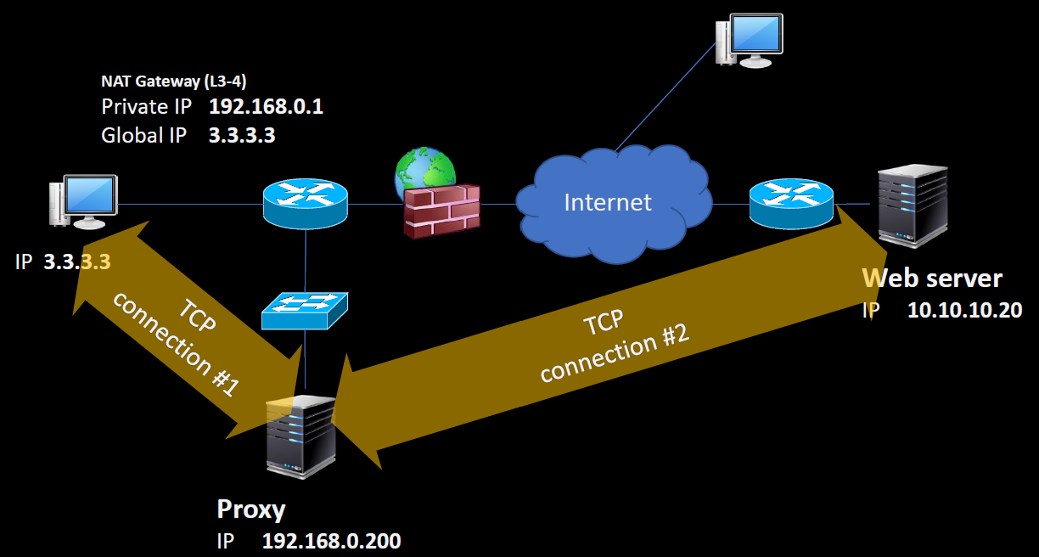
2 역방향(Reverse) 프록시
클라이언트가 인지하지 못하는 상태로, 서버 측에서 요청을 받아 원래의 서버로 전달하고
응답도 다시 역방향 프록시를 거쳐 클라이언트에게 보내는 방식입니다.

사용 예
웹 서버 앞단(CDN, Cloudflare 등)에 배치하여 DDoS 공격 방어
원본 서버의 IP를 숨겨 보안 강화
서버 부하 분산(로드 밸런싱)

장점
서버의 실제 위치(또는 IP) 노출 방지
여러 서버 중 부하가 적은 곳으로 트래픽 분산
캐싱, SSL 오프로딩 등을 통해 서버 성능 향상

단점
설정이 복잡할 수 있음
한 지점(Reverse Proxy)에서 문제가 생기면 서비스 전체가 영향을 받을 수 있음
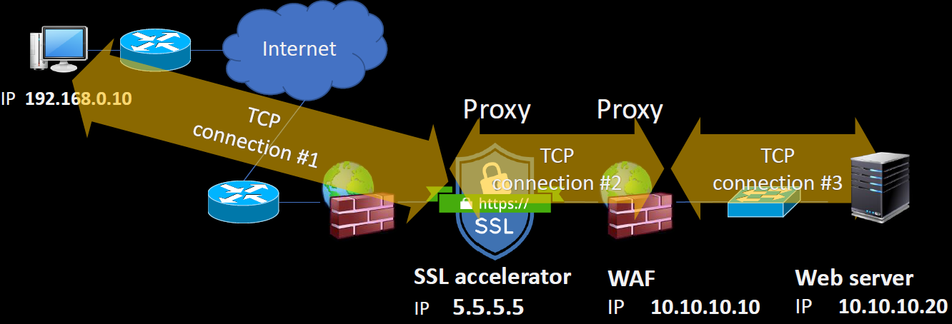
프록시 프로토콜/방식
HTTP 프록시
웹 트래픽(HTTP/HTTPS)을 중계
가장 많이 사용되며, 웹 브라우저에서 설정하기도 쉬움

SOCKS 프록시(SOCKS4, SOCKS5)
TCP·UDP 등 다양한 프로토콜을 지원, 일반 HTTP 프록시보다 유연함
게임, P2P 등 포트와 프로토콜이 다양한 서비스 이용 시 선호

VPN과의 차이
VPN은 전체 트래픽을 가상 네트워크 터널로 암호화·중계
프록시는 특정 애플리케이션(예: 웹 브라우저) 트래픽만 중계

Router
Private IP와 Public IP의 구분
공인 IP (Public IP)
전 세계 인터넷에서 직접적으로 식별이 가능한 고유 IP 주소입니다.
IPv4 환경에서 공인 IP 수량이 한정되어 있습니다.

사설 IP (Private IP)
집, 회사, 학교 등 내부망(LAN)에서만 유효한 주소입니다.
예) 192.168.x.x / 172.16.x.x ~ 172.31.x.x / 10.x.x.x 대역 등**
공인 IP와 달리, 동일한 사설 IP 대역을 전 세계 곳곳에서 중복 사용이 가능합니다(서로 다른 내부망이기 때문에 충돌 없음).

📌 1. 라우팅 테이블 (Routing Table)

✅ 역할
패킷이 어디로 가야 할지 결정하는 경로 정보 저장소.
목적지 IP 주소를 보고 어떤 인터페이스로 내보낼지(next hop) 선택.

✅ 구성 항목
목적지 네트워크 (Destination network)
넷마스크 (Netmask)
넥스트 홉 (Next hop IP)
인터페이스 (Outgoing interface)
메트릭/우선순위 (Cost)

✅ 동작 원리
1. 패킷의 목적지 IP 확인.
2. 라우팅 테이블에서 가장 긴 프리픽스 매칭(Longest Prefix Match) 되는 경로 찾기.
3. 해당 경로의 넥스트 홉 또는 인터페이스로 패킷 전달.

핵심 차이점 정리
구분 |  | 라우팅 테이블 |  | NAT 테이블

목적 |  | 패킷의 경로 선택 |  | 패킷의 주소 변환

기준 |  | 목적지 IP → 다음 홉 결정 |  | 내부 ↔ 외부 IP/포트 매핑

동작 계층 |  | 네트워크 계층 (Layer 3) |  | 네트워크 + 전송 계층 (Layer 3 + Layer 4)

예시 |  | 10.1.1.0/24은 192.168.1.1로 보내라 |  | 내부 10.1.1.10:1234 → 외부 203.0.113.5:50000

필요성 |  | 다른 네트워크와 통신하려면 반드시 필요 |  | 사설망에서 인터넷 접속할 때 필요

📌 RIP (Routing Information Protocol) — 개발자 관점

알고리즘적 관점
RIP은 Distance Vector Algorithm (Bellman-Ford 알고리즘) 기반.

각 노드는 **자신이 아는 경로 테이블(목적지, 거리)**를 이웃에게 주기적으로 공유
(30초마다 전체 테이블 브로드캐스트/멀티캐스트).

새로운 경로 학습 시: cost = 이웃이 알려준 거리 + 1 hop

경로 업데이트는 최단 홉 수만 고려 (대역폭/지연 같은 다른 metric 없음).

최대 홉 수 = 15 (16 = 무한대, 도달 불가).

즉, RIP = 분산 Bellman-Ford의 네트워크 적용 버전.

데이터 구조 (Routing Table)
RIP에서 라우팅 테이블은 단순한 해시맵/리스트 구조와 유사함.

 | Destination | Netmask | NextHop | Metric | Timer
 | ------------------------------------------------
 | 10.1.1.0 | /24 | 0.0.0.0 | 1 | connected
 | 30.1.1.0 | /24 | 20.1.1.2 | 2 | via Daejon

Destination/Netmask: 목적지 네트워크
NextHop: 다음 라우터 IP
Metric: 홉 수 (거리)
Timer: 해당 경로가 유효한지 추적

개발자 입장에서는 라우팅 테이블 = 캐시 테이블 같은 개념. (만료되면 삭제/갱신)

NAT의 기본 개념
1. 내부 네트워크(사설 IP) ↔ 외부 인터넷(공인 IP) 간 트래픽 중개
공유기 또는 NAT 라우터가 중간에 위치하여, 내부에서 나오는 요청을 받아 외부로 전달하고, 외부 응답을 다시 내부로 전달합니다.

2. IP 주소 변환
- 내부 호스트(예: 192.168.0.10)가 외부 사이트(예: 8.8.8.8)로 패킷을 전송하면,
공유기는 발신 IP를 **“192.168.0.10” → “공인 IP(예: 203.0.113.1)”**로 바꿉니다.
- 반대로, 외부에서 돌아오는 응답 패킷의 목적지 IP를 **“공인 IP” → “192.168.0.10”**으로 다시 변환해줍니다.

3. 포트(Port) 정보 활용 *Outbound (내부 기기가 외부에 연결 요청) 시에 NAT Table에 기록
-다수의 내부 기기들이 동시에 인터넷에 접속해도, 라우터는 (내부 IP + 내부 포트) <-> (공인 IP + 공인 포트) 쌍을 매핑 테이블에 기록하여 구분합니다.
- 예:
내부 PC A (192.168.0.10:12345) ↔ 공유기의 공인 IP (203.0.113.1:50000)
내부 PC B (192.168.0.11:23456) ↔ 공유기의 공인 IP (203.0.113.1:50001)

4. IP 부족 문제 완화
- 내부망에 연결된 PC나 스마트폰, IoT 기기 등 수십~수백 대가 공인 IP 하나만으로 외부 인터넷에 동시에 접근할 수 있습니다.
- 공인 IP를 내부 호스트마다 할당하지 않아도 되므로, IPv4 주소를 절약할 수 있습니다.

예시
예: 공유기의 공인 IP가 1.2.3.4라고 가정
내부(예: 192.168.0.x)의 각 PC·장치가 인터넷으로 나갈 때, 공유기는 해당 패킷의 출발지 IP를 1.2.3.4로 교체합니다.
동시에, 출발지 포트 번호를 고유한(또는 재사용 가능한) 포트 번호로 바꿔서 외부와 통신할 수 있게 합니다.

예시 시나리오
PC A (192.168.0.10) → Google 접속
내부에서 보낸 패킷: 192.168.0.10:12345 (출발지 IP:포트)
외부로 나갈 때: 1.2.3.4:50001 (전역 IP:포트)로 변경됨
돌아오는 응답은 1.2.3.4:50001을 목적지로 하여 공유기로 도착하고, 공유기는 NAT 테이블을 보고 다시 PC A로 전달합니다.

PC B (192.168.0.11) → Naver 접속
내부에서 보낸 패킷: 192.168.0.11:23456
외부로 나갈 때: 1.2.3.4:50002 (다른 포트)로 변환
응답이 1.2.3.4:50002로 오면, NAT는 이를 PC B로 매핑해서 전달합니다.

이렇게 **글로벌 IP(1.2.3.4)**는 하나라도, 포트 번호를 달리하여(예: 50001, 50002 등) 여러 트래픽을 동시에 구분할 수 있습니다.

기본 보안 기능
외부에서 랜덤하게 접속 요청을 보내더라도, 공유기의 NAT 테이블에 등록되지 않은 포트·세션이면 내부로 패킷이 들어오기 어려워 집니다(간단한 방화벽 효과).

NAT 테이블 (Network Address Translation Table)
NAT 테이블은 공유기나 NAT 장치가 내부 네트워크(사설 IP)와
외부 네트워크(공인 IP) 간의 통신 정보를 관리하기 위해 유지하는 데이터 구조입니다.
이는 매핑 정보를 기록하여, 요청 및 응답 패킷이 올바르게 전달되도록 도와줍니다.

NAT 테이블의 역할
1. 내부 → 외부 요청 매핑
내부 네트워크에서 외부 네트워크로 패킷을 보낼 때, 사설 IP와 포트를 공인 IP와 포트로 변환한 정보를 저장.
2. 외부 → 내부 응답 매핑
외부 네트워크에서 돌아오는 응답 패킷을 NAT 테이블 정보를 사용해 적절한 내부 IP와 포트로 전달.

 | 내부 IP 주소 |  | NAT 변환 전, 내부 네트워크의 사설 IP 주소 (예: 192.168.0.10).
 | 내부 포트 번호 |  | 내부 네트워크 장치가 사용한 포트 번호 (예: 12345).
 | 공인 IP 주소 |  | 외부 네트워크에서 사용되는 공유기의 공인 IP 주소 (예: 203.0.113.1).
 | 공인 포트 번호 |  | NAT 장치가 내부 요청을 변환할 때 사용하는 공인 포트 번호 (예: 50001).
 | 외부 목적지 IP |  | 내부 요청의 최종 목적지인 외부 서버의 IP 주소 (예: 8.8.8.8).
 | 외부 목적지 포트 |  | 외부 서버의 포트 번호 (예: 80 for HTTP, 443 for HTTPS).
 | 상태 정보 |  | 연결 상태를 나타내는 정보(TCP 세션 상태 등).

NAT 테이블 동작 예시
내부 장치가 Google에 접속할 때:

1. 요청 패킷 (내부 → 외부):
- 내부 장치 192.168.0.10:12345에서 Google 서버 8.8.8.8:80으로 요청.
- 공유기는 NAT 테이블에 다음 매핑 정보를 생성:
 | 내부 IP:포트 | 공인 IP:포트 | 외부 목적지 IP:포트
 | -------------------------------------------------
 | 192.168.0.10:12345 | 203.0.113.1:50001 | 8.8.8.8:80

2. 응답 패킷 (외부 → 내부):
- Google 서버가 203.0.113.1:50001으로 응답을 보냄. // 즉 NAT Table에 기록이되어 있어야지 응답을 받을 수 있는 것
- 공유기는 NAT 테이블을 참조하여, 이 응답을 192.168.0.10:12345로 전달.

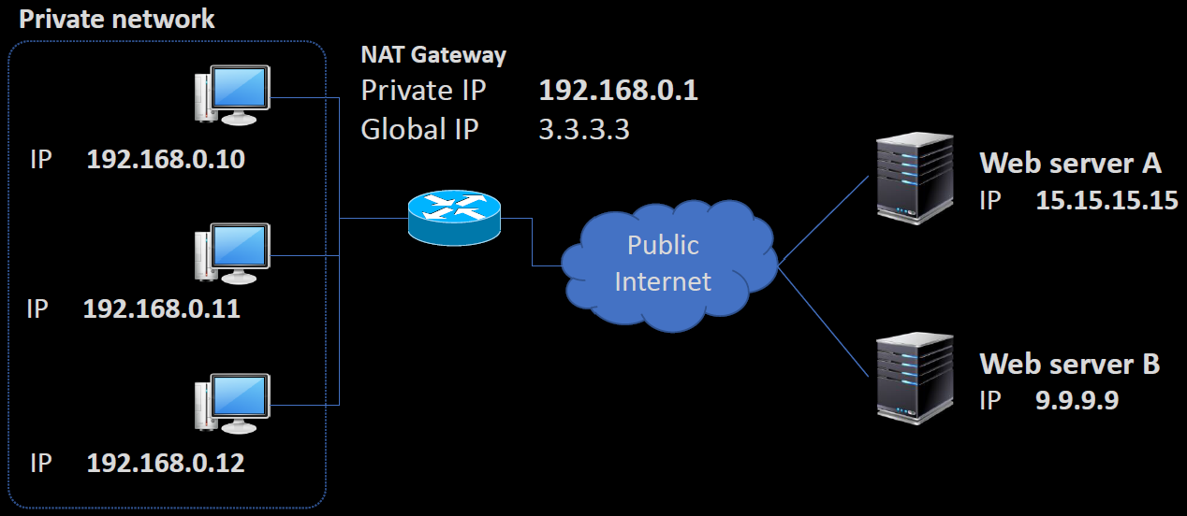
공유기의 작동 원리
1. NAT(Network Address Translation) 기술 적용
일반적인 인터넷 공유기는 내부 네트워크(IP)와 외부 네트워크(IP)를 중계하는 NAT를 사용합니다.
하나의 공인 IP(인터넷용)와 여러 개의 사설 IP(내부 네트워크용)를 매핑함으로써 IP 부족 문제를 해결합니다.

2. 주소와 포트 번호 제어
IP 주소뿐 아니라, 요청 패킷에 포함된 포트 번호도 변경하여 내부 PC의 트래픽을 구분하고 외부와 통신합니다.
예: 내부 IP 192.168.0.X + 내부 포트 → 외부 IP(공인 IP) + 외부 포트로 변환.

3. IP 주소 부족 문제 해결
NAT 덕분에 여러 대의 PC가 하나의 공인 IP로 동시에 인터넷에 접속할 수 있게 됩니다.
IPv4 주소가 한정된 환경에서 널리 쓰이는 핵심 기술입니다.

4. 보안 기능 (패킷 필터링 방화벽과 유사)
외부에서 임의로 내부 호스트에 직접 접근하기 어렵도록 하여, 간단한 방화벽 역할을 수행합니다.
포트 포워딩(Port Forwarding)을 통해 특정 내부 호스트에만 외부 요청을 허용하거나, DMZ 설정 등으로 접근 방식을 제어할 수 있습니다.

공유기 구조(NAT) 유형 분류
1. Cone NAT
특징: “Cone(원뿔형)” NAT은 외부로부터의 접근을 어느 정도 개방적으로 허용하는 방식입니다.
호스트 단위로 외부 포트 지정: 한 번 외부와 연결을 맺으면, 그 포트는 동일 내부 호스트에게 항상 연결됩니다.

Cone NAT은 세부적으로 구분됩니다:
- Full Cone NAT
-내부 호스트가 외부 IP/포트로 한 번 연결을 시도하면, 어떤 외부 IP/포트에서든 해당 연결(포트)에 접근할 수 있습니다.
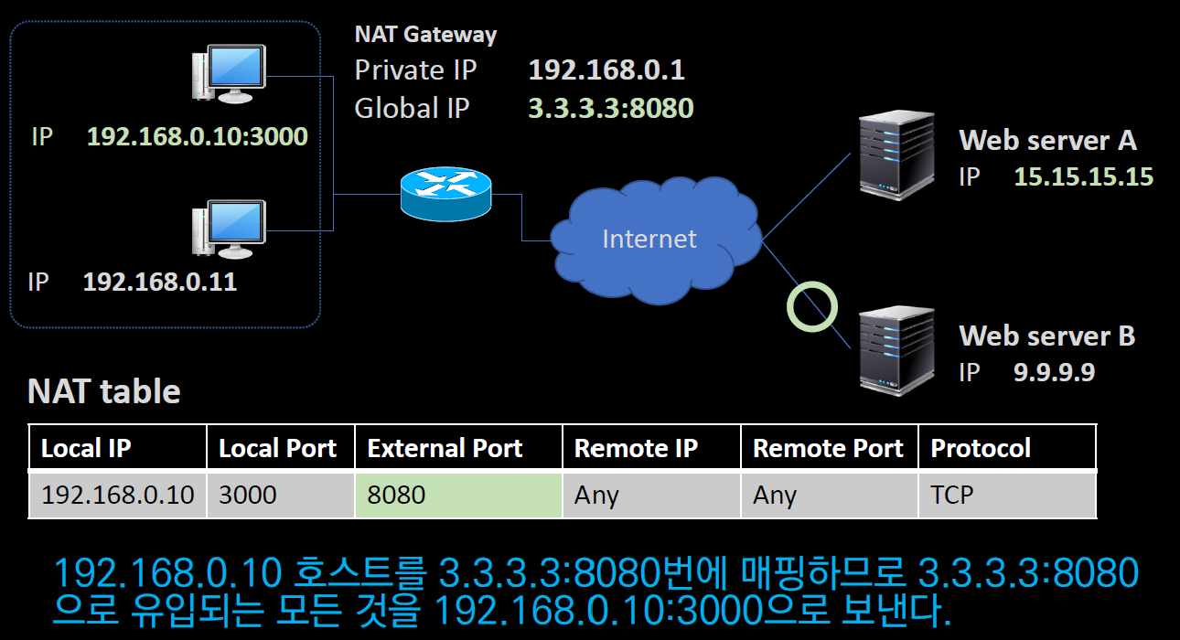
- 가장 개방적(NAT 보안 측면에서는 가장 약한 형태).

- Restricted Cone NAT
- 내부 호스트와 통신을 시도하는 외부 IP가, 이전에 연결에 사용되었던 외부 IP와 동일해야 통신 허용.
- 외부 포트 번호는 제약이 없어도 되지만, IP가 동일해야 한다는 제한이 존재.
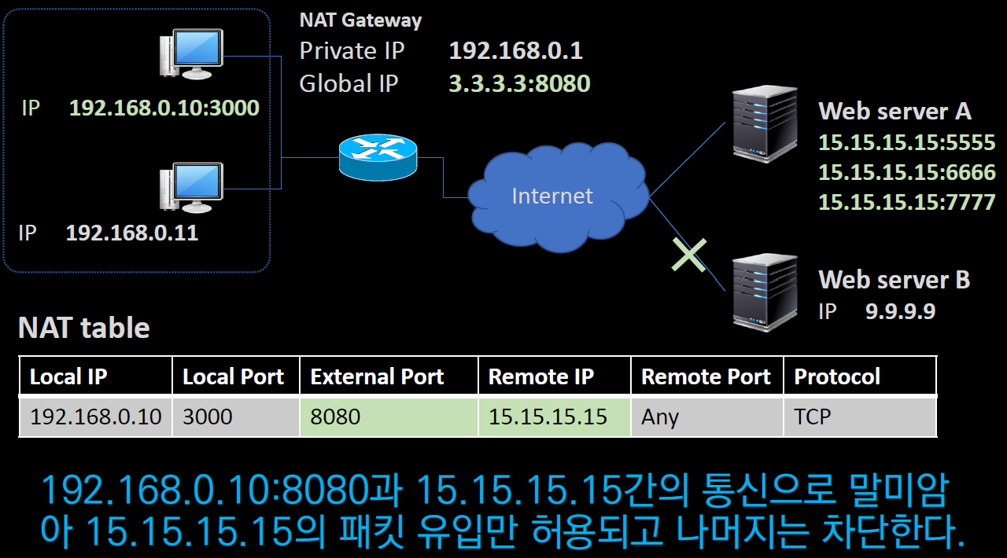

- Port Restricted Cone NAT
- Restricted Cone NAT보다 한 단계 더 제한적임.
- 외부 IP뿐 아니라 포트 번호도 일치해야 내부 호스트와의 통신이 가능.
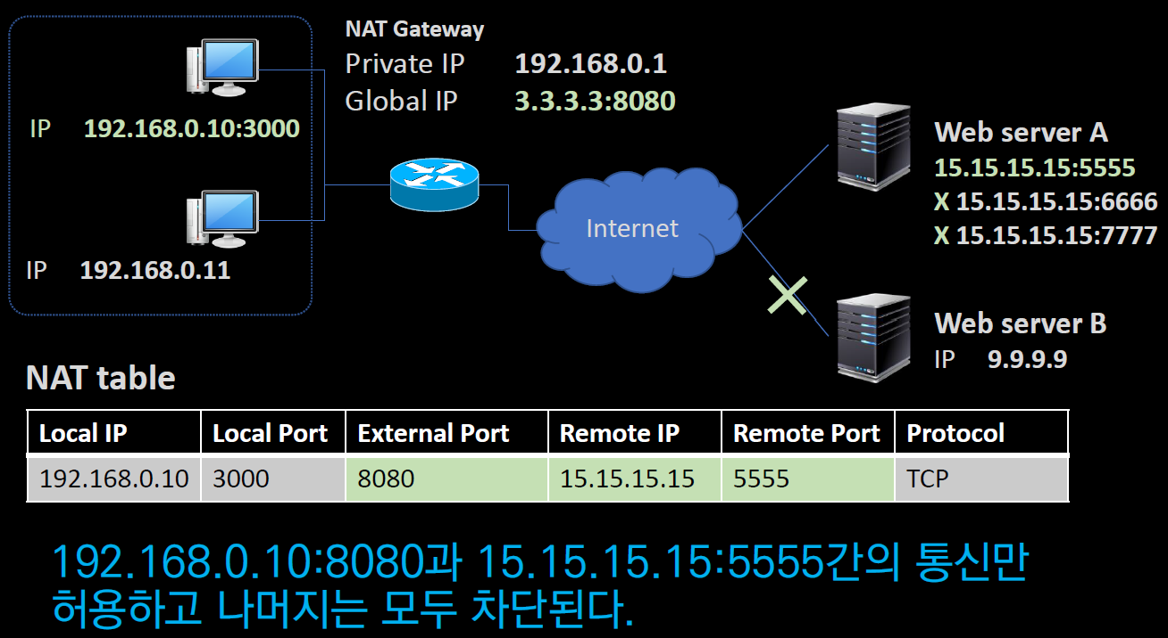

2. Symmetric NAT
특징: 내부 호스트가 외부와 통신할 때마다 새로운 외부 포트가 할당됨.

TCP 세션마다 서로 다른 외부 포트 지정
- 외부에서 접근하려면, 내부 호스트가 먼저 보낸 출발(소스) IP·포트, 목적지 IP·포트가 모두 일치해야 연결이 허용됩니다.
- 보안상 더 엄격하지만 P2P나 VoIP 등 P2P 기반 연결 시에는 연결 설정이 까다롭습니다.

포트 포워딩 (Port Forwarding) ?
포트 포워딩은 네트워크 환경에서 **외부 네트워크(인터넷)**의 특정 요청(포트)을 내부 네트워크(사설 IP)의 특정 장치로 전달하는 기술입니다.
공유기나 NAT(Network Address Translation) 환경에서 외부에서 내부 장치에 접근할 수 있도록 설정합니다.

즉 공유기의 NAT Table 설정 건드려서 외부 host가 바로 내부 host 까지 도달 할 수 있도록 하는 것

이런식으로 NAT Table 설정을 변경하고 외부 host에게 >> 공인(Public)IP ~ / 80번 포트 << 만 알려주면
설정해둔 host와 바로 연결됨

UPnP (Universal Plug and Play) ?
UPnP는 네트워크 장치 간 자동화된 연결 및 통신을 지원하는 프로토콜입니다.
네트워크 상의 장치들이 서로를 쉽게 발견하고 통신하며, 특정 기능을 자동으로 설정할 수 있도록 설계되었습니다.

UPnP의 주요 목적
1. 자동화된 장치 검색 및 연결
- 같은 네트워크에 있는 장치들이 서로를 자동으로 탐색하고 연결을 설정합니다.
- 예: 스마트 TV, 프린터, NAS(Network Attached Storage), 게임 콘솔 등이 자동으로 연결.

2. 포트 포워딩 자동 설정
- NAT(Network Address Translation) 환경에서 장치가 필요한 포트를 자동으로 열고 포워딩합니다.
- 예: 게임 콘솔이 특정 포트를 사용하려고 할 때, 사용자가 수동으로 설정할 필요 없이 자동으로 열립니다.

3. 확장성과 편리함 제공
- 새로운 장치가 네트워크에 추가되면, 별도의 설정 없이 바로 사용할 수 있습니다.

UPnP 동작 방식
UPnP는 네트워크에서 장치들을 연결하고 제어하기 위해 여러 프로토콜을 결합하여 동작합니다:

1. 장치 발견 (Device Discovery):
**SSDP(Simple Service Discovery Protocol)**을 사용하여 네트워크 상에서 장치가 서로를 발견합니다.

2. 설명 (Description):
발견된 장치는 자신의 서비스와 기능에 대한 정보를 제공합니다(XML 파일 형식).

3. 제어 (Control):
장치가 제공하는 API를 통해 다른 장치가 제어 명령을 보냅니다.

4. 이벤트 알림 (Event Notification):
상태 변화가 발생하면 장치 간에 알림을 전송합니다.

5. 프레젠테이션 (Presentation):
웹 인터페이스를 통해 장치를 직접 설정하거나 제어할 수 있는 기능을 제공합니다.

SSDP (Simple Service Discovery Protocol) ?
SSDP는 UPnP에서 사용되는 장치 검색 프로토콜입니다. 네트워크에서 장치와 서비스를 찾고 식별하는 역할을 합니다.

SSDP의 주요 역할
1. 장치 탐색:
네트워크에 연결된 장치(예: 프린터, 스마트 TV, NAS)를 자동으로 발견.

2. 서비스 광고:
네트워크에 새 장치가 추가되면, 자신의 존재와 기능을 네트워크에 광고.

3. UPnP 장치와 연계:
UPnP 장치가 네트워크 상에서 서로를 인식하고 연결할 수 있도록 지원.

SSDP 동작 방식
SSDP는 UDP(User Datagram Protocol) 기반으로 동작하며, 멀티캐스트(224.0.0.1) 주소를 통해 네트워크에 장치 정보를 전달합니다.

1. 장치 광고 (Device Advertisement):
네트워크에 새 장치가 연결되면 자신의 정보(서비스 유형, 위치 등)를 브로드캐스트로 알립니다.

2. 서비스 탐색 (Service Discovery):
네트워크의 다른 장치가 특정 서비스를 요청하면, SSDP는 해당 정보를 전달.

3. 검색 응답 (Search Response):
요청을 받은 장치는 자신의 위치와 기능 정보를 응답으로 전송.

Load balancing
L4 부하분산 (Layer 4 Load Balancing)
L4 부하분산은 네트워크의 **OSI 7계층 중 전송 계층(4계층)**에서 작동하는 부하분산 방식으로,
클라이언트 요청을 여러 서버로 분산하여 서버의 성능과 네트워크 효율성을 최적화하는 기술입니다.

L4 부하분산의 동작 원리
- **전송 계층(TCP/UDP)**에서의 정보(IP 주소, 포트)를 기반으로 트래픽을 분산합니다.
- 부하분산 장치는 클라이언트의 요청을 받아, 요청을 처리할 적합한 서버를 선택한 후 트래픽을 전달합니다.
- 클라이언트와 서버 간의 IP/포트 기반 라우팅을 수행하며, 애플리케이션 계층(HTTP/HTTPS 등) 내용을 분석하지는 않습니다.

트래픽 분산 과정
1. 클라이언트가 부하분산 장치(L4 스위치 또는 로드 밸런서)에 요청을 보냄.
2. L4 장치는 소스 IP/포트와 목적지 IP/포트 정보를 분석.
3. 미리 정의된 부하분산 알고리즘에 따라 적합한 서버를 선택.
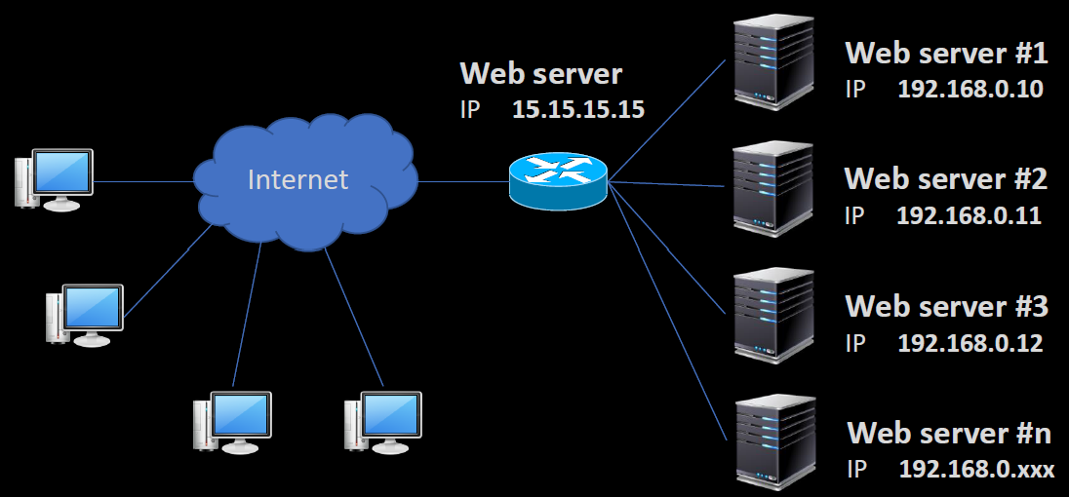
4. 선택된 서버로 요청을 전달(TCP/UDP 연결).

부하분산 알고리즘
1. 라운드 로빈 (Round Robin):
요청을 서버 리스트의 순서대로 순환하며 분배.
모든 서버가 동일한 성능을 가정할 때 유효.

2. 가중치 라운드 로빈 (Weighted Round Robin):
서버의 성능에 따라 가중치를 부여하여 요청 분배.
고성능 서버에 더 많은 트래픽 전달.

3. 최소 연결 (Least Connections):
현재 연결된 클라이언트 수가 가장 적은 서버에 요청 분배.
동적인 요청 처리에 적합.

4. 소스 IP 해싱 (Source IP Hashing):
클라이언트의 소스 IP 주소를 해싱하여 특정 서버에 요청을 전달.
세션 지속성이 필요한 경우 유용.

GSLB (Global Server Load Balancing) ?
**GSLB(Global Server Load Balancing)**는 전 세계적으로 분산된 서버들 간에
트래픽 부하를 균형 있게 분산하여 최적의 사용자 경험과 서버 성능을 보장하는 기술입니다.
주로 DNS 체계를 활용하며, 다양한 요소를 기반으로 트래픽을 분산시킵니다.

GSLB의 핵심 개념
1. DNS 체계 활용:
- 클라이언트의 요청이 들어오면 DNS가 트래픽을 적절한 서버로 라우팅합니다.
- 트래픽 분배의 기본 수단으로 DNS 응답에 의해 클라이언트와 서버 간 연결이 결정됩니다.

2. CDN(Content Delivery Network) 활용:
- 각 서버는 콘텐츠를 CDN을 통해 동기화하여 최신 상태를 유지.
- 전 세계적으로 콘텐츠가 동일하게 제공되도록 보장.

3. 트래픽 분배 기준:
- 부하 상태: 각 서버의 현재 부하를 기준으로 분산.
- Health Check 결과: 서버의 가용성과 상태를 주기적으로 확인하여 정상 작동하는 서버로 트래픽 전달.
- 클라이언트의 지리적 위치: 사용자와 가장 가까운 서버로 라우팅하여 대기 시간(Latency) 최소화.

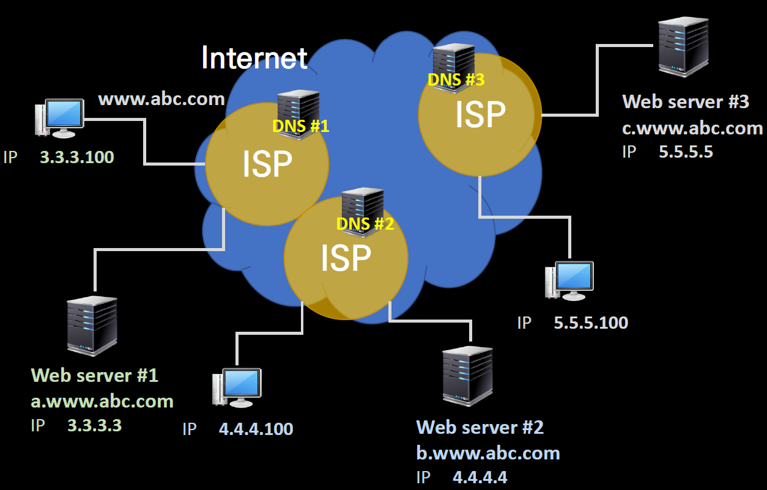
GSLB의 주요 기능
1. 트래픽 분산:
글로벌 서버 간 트래픽을 고르게 분산하여 과부하 방지.

2. 지리적 라우팅:
사용자의 지리적 위치를 기반으로 가장 가까운 서버를 선택.
예: 아시아 사용자는 아시아 서버로 연결.

3. 장애 감지 및 대응:
- Health Check를 통해 서버 상태를 주기적으로 확인.
- 장애가 발생한 서버를 제외하고 요청을 다른 서버로 전환.

4. CDN 동기화:
전 세계의 서버가 동일한 콘텐츠를 제공할 수 있도록 실시간으로 데이터 동기화.

5. DNS 캐싱 관리:
DNS 캐싱 TTL(Time To Live)을 관리하여, 트래픽 분배의 실시간성을 확보.

VPN
VPN (Virtual Private Network) ?
**VPN(Virtual Private Network)**은 공공 네트워크(인터넷)를 통해 사설망을 안전하게 연결하는 기술입니다.
VPN은 보안, 데이터 무결성, 기밀성을 유지하며, 인증과 암호화 기술을 활용해 데이터를 보호합니다.

VPN의 핵심 요소
1. 보안 서비스 기술:
- VPN은 내부 사설망을 외부 네트워크(인터넷)로부터 보호합니다.
- 사용자 인증을 통해 접근을 통제하며, 권한이 없는 사용자의 접근을 차단합니다.

2. 데이터 인증 및 암호화:
- 데이터의 무결성(변조 방지)과 기밀성(외부로부터의 정보 노출 방지)을 유지합니다.
- 모든 트래픽에 인증 메커니즘과 암호화 기술을 적용하여 안전한 데이터 통신을 보장합니다.

3. 터널링 기술:
- 기존의 공공 네트워크 위에 가상 사설 네트워크를 구성합니다.
- 데이터를 캡슐화하여 안전한 경로(터널)를 통해 이동시키며, 도착지에서 이를 복호화하여 원래의 데이터로 복원합니다.

IPSec(ip security) ?
- IPSec은 네트워크 계층(L3)에서 동작하며, IP 패킷 단위로 보안 서비스를 제공하는 프로토콜 모음입니다.
- IPv4와 IPv6 모두를 지원하며, 현재 GtoG(Gateway to Gateway) VPN 구축 시 가장 많이 사용하는 방식 중 하나입니다.
- 장점: IP 수준에서 동작하기 때문에 특정 애플리케이션에 종속되지 않으며, IP 기반의 모든 통신에 대해 보안을 적용할 수 있습니다.

IPSec이 제공하는 주요 보안 서비스
1. Access Control: 불법 접근을 제어
2. Connectionless Integrity: 패킷이 전송 도중 위·변조되지 않았음을 보장
3. Data Original Authentication: 데이터가 실제 출발지에서 전송된 것임을 인증
4. Protection Against Replay: 중간에서 패킷을 재전송해 공격하는(Replay Attack) 행위를 방지
5. Confidentiality: 암호화를 통해 기밀성을 보장

IPSec 구성 요소(프로토콜)
1. ISAKMP (Internet Security Association and Key Management Protocol)
- 보안 협상(키 교환 방식, 암호 알고리즘 등)과 암호화 키를 관리하는 메커니즘을 제공합니다.

2. IP AH (Authentication Header)
- 데이터의 무결성, 원본 인증 그리고 재연 공격 방지 기능을 제공합니다.
- 패킷 인증과 변조 여부를 확인하는 데 중점을 둡니다.

3. IP ESP (Encapsulation Security Payload)
- 데이터의 기밀성(암호화), 무결성, 원본 인증, 재연 공격 방지 기능을 제공합니다.
- 실제 데이터(payload)를 암호화하여 외부로부터 보호하고, 동시에 인증 기능도 수행합니다.
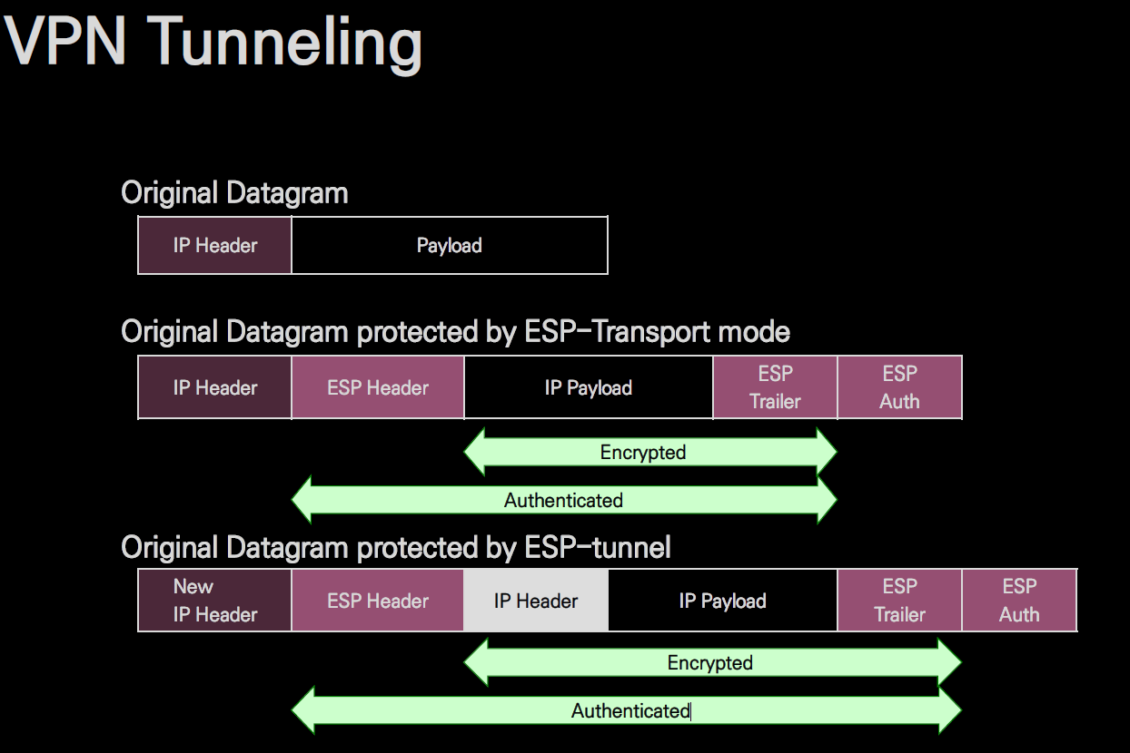

실제 데이터 전송 과정
1. 암호화·복호화 (ESP 기준)
- 암호화
- 송신 측(VPN 게이트웨이 혹은 호스트)은 IP 패킷(데이터)을 ESP를 통해 암호화합니다.
- Transport Mode면 IP 헤더를 그대로 두고 IP Payload 부분만 암호화하고,
- Tunnel Mode면 원본 IP 패킷 전체를 감싸 새로운 IP 헤더를 앞에 붙여 전송합니다.
- 복호화
- 수신 측은 받은 IPSec 패킷(ESP 헤더/트레일러/인증 정보를 포함)을 해독(decrypt)하고, 인증(무결성 검증)을 수행합니다.
- 무결성 검증을 통과하면 비로소 원본 IP 패킷을 복원하게 됩니다.

2. 인증 및 무결성 검증
- AH(Authentication Header) 혹은 ESP의 인증 기능을 통해, 패킷이 중간에서 변조되지 않았는지 무결성 검증을 수행합니다.
- 시퀀스 번호 등을 활용해 재전송 공격(Replay Attack) 방지도 함께 이루어집니다.

3. 키 재교체(Re-keying)와 SA 재협상
- 사전에 정해둔 **세션 수명(lifetime)**이 만료되거나, 특정한 트래픽 용량을 넘어서면, 안전을 위해 새로운 키 교환 및 SA 재협상이 필요합니다.
- IKE가 자동으로 재협상을 진행하여, 새로운 세션 키를 사용해 보안을 유지합니다.

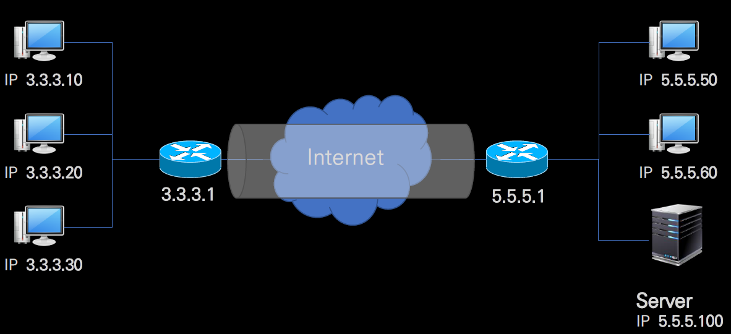
GtoG? GtoE?
1. GtoG (Gateway to Gateway)
- Site-to-Site VPN: 두 사설망 간 보안 터널을 형성
- 각 사설망 전체가 상호 안전하게 통신
- IPSec Tunnel Mode 등이 주로 사용

예시 환경
지사 A
- LAN 대역: 192.168.10.0/24
- VPN 게이트웨이(라우터/방화벽 등) WAN IP: 3.3.3.1
지사 B
- LAN 대역: 192.168.20.0/24
- VPN 게이트웨이 WAN IP: 5.5.5.1
두 지사는 인터넷을 통해 서로 통신하되, VPN 터널을 형성하여 LAN 대역끼리 안전한 IP 통신이 가능하도록 구성합니다.

1. 터널 생성(협상) 과정
VPN 게이트웨이끼리 터널 협상
지사 A의 게이트웨이(3.3.3.1)와 지사 B의 게이트웨이(5.5.5.1)가 IKE Phase 1/2 등의 과정을 통해 암호화 알고리즘, 인증 방법 등을 협상합니다.
협상이 완료되면, IPSec SA(Security Association) 수립 → 암호화/복호화에 사용할 키·정책 확정.

정책 설정
각 게이트웨이에는 '192.168.10.0/24 → 192.168.20.0/24' 트래픽은 IPSec 터널로 보낸다 와 같은 정책이 설정됩니다.

2. 실제 데이터 전송 예시
지사 A 내부 PC( 192.168.10.100 )에서 지사 B 내부 서버( 192.168.20.200 )로 패킷을 전송할 때를 가정해봅시다.

(1) 내부 패킷 생성
- 원본 IP 헤더(내부망)
소스 IP: 192.168.10.100
목적지 IP: 192.168.20.200
- 이 패킷을 지사 A의 VPN 게이트웨이로 라우팅합니다(게이트웨이가 기본 게이트웨이 역할).

(2) IPSec 캡슐화 & 외부 IP 헤더 붙이기
- 지사 A 게이트웨이는, 정책에 따라 위 패킷을 IPSec 터널로 전송해야 함을 인지합니다.
- 내부 IP 패킷( 192.168.10.100 → 192.168.20.200 )을 암호화(ESP) 및 인증하고,
- 새로운 외부 IP 헤더를 붙여 인터넷으로 보냅니다.
- 바깥쪽 IP 헤더
소스 IP: 3.3.3.1 (지사 A의 게이트웨이 WAN IP)
목적지 IP: 5.5.5.1 (지사 B의 게이트웨이 WAN IP)

(3) 지사 B 게이트웨이에서 복호화 & 내부 전달
- 지사 B 게이트웨이는 수신한 패킷( 3.3.3.1 → 5.5.5.1 )의 IPSec 헤더를 확인하고, 복호화 과정을 수행합니다.
- 복호화 후 나온 **원본 패킷( 192.168.10.100 → 192.168.20.200 )**을 지사 B LAN에 전달합니다.
- 192.168.20.200 서버는 응답 패킷을 역방향으로 전송( 192.168.20.200 → 192.168.10.100 ),
지사 B 게이트웨이가 다시 IPSec 처리(암호화)하여 A 게이트웨이에 보내면, A 게이트웨이가 복호화한 뒤 내부망으로 전달합니다.

2. GtoE (Gateway to Endpoint)
- Remote Access VPN: 개별 사용자 디바이스 ↔ 사내 게이트웨이
- Endpoint(사용자 디바이스)에 VPN 클라이언트가 설치되어 직접 터널 수립
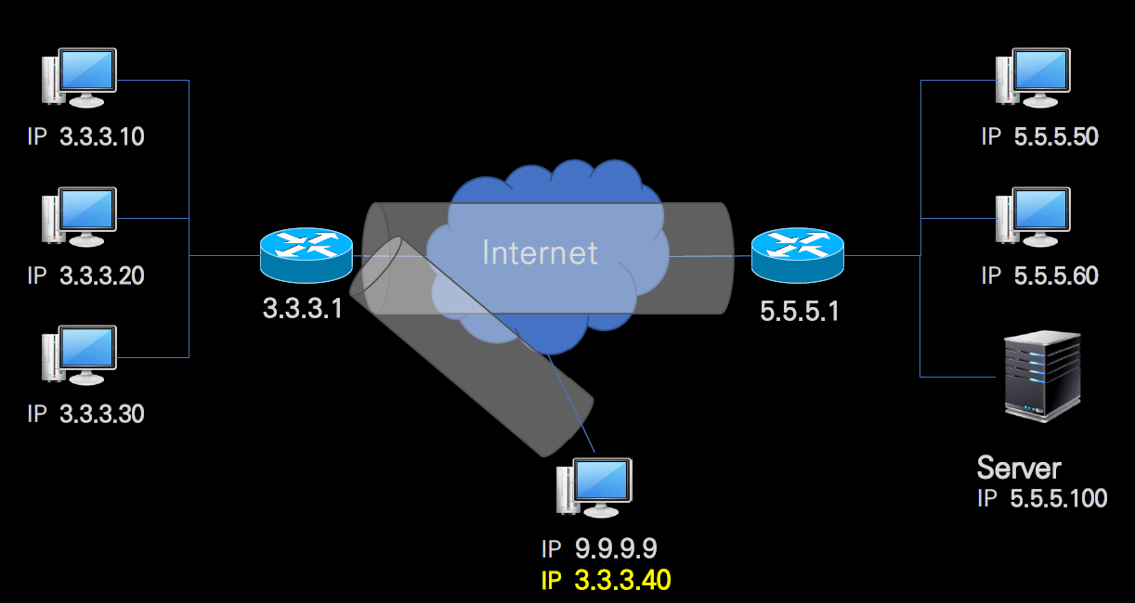
- 재택근무, 출장 등 원격 접속이 필요할 때 사용

VPN 서버에 접속(Tunnel 수립) 전 단계
1. 사용자 PC 정보
- 실제(물리) 인터페이스 IP: 9.9.9.9 (사설이든 공인이든 가정)
- VPN 클라이언트 프로그램 동작

2. VPN 서버 정보
- 공인 IP: 3.3.3.1
- VPN 접속 포트를 열어두고 대기(IKE, SSL 등)

3. 초기 패킷 전송
- 사용자가 “VPN 연결” 버튼을 누르면, PC에서 3.3.3.1로 요청 패킷을 보냅니다.
- IP 헤더 예시
소스 IP: 9.9.9.9
목적지 IP: 3.3.3.1
- 이 패킷은 인터넷/라우터를 거쳐 VPN 서버에게 도달합니다.

4. VPN 서버 응답
- VPN 서버는 요청을 받아 인증 절차(아이디/비밀번호, 인증서 등)를 거친 뒤, 터널 설정을 위한 협상을 시작합니다.
- 이후 IKE Phase 1/Phase 2(IPSec일 경우) 또는 TLS 핸드셰이크(SSL VPN일 경우) 등 프로토콜에 따라 보안 채널을 형성합니다.

VPN 터널 형성 후(가상의 인터페이스 할당)
1. 가상 IP 할당
터널이 수립되면, VPN 서버는 사용자의 PC에게 가상 인터페이스 IP(예: 3.3.3.40)를 부여합니다.
이제 사용자 PC에는 **물리 인터페이스(9.9.9.9)**와 VPN 가상 인터페이스(3.3.3.40) 두 가지가 존재합니다.

2. 터널링 동작
사용자가 회사 내부망 등 사설망에 있는 리소스(1.2.3.4)에 접근을 시도한다고 가정합시다.
내부망 접근 시에는 **가상 IP(3.3.3.40)**를 출발지로, 목적지 IP를 1.2.3.4으로 하는 IP 패킷을 생성합니다.
이 **내부 IP 패킷(출발지 3.3.3.40 / 목적지 1.2.3.4)**은 암호화되어 외부 IP 헤더(출발지 9.9.9.9 / 목적지 3.3.3.1)에 캡슐화되어 전송됩니다.

3. 실제 전송 시 IP 헤더
바깥쪽(물리) IP 헤더
소스 IP: 9.9.9.9 (사용자 PC 물리 인터페이스)
목적지 IP: 3.3.3.1 (VPN 서버 공인 IP)
안쪽(암호화된) IP 헤더
소스 IP: 3.3.3.40 (VPN 가상 인터페이스)
목적지 IP: 1.2.3.4 (사내 서버/리소스)

4. VPN 서버에서 복호화 & 내부망 전달
VPN 서버는 바깥쪽 헤더(9.9.9.9 → 3.3.3.1)를 확인하고, 암호화된 내부 패킷을 복호화합니다.
복호화 후 나온 **안쪽 IP 패킷(3.3.3.40 → 1.2.3.4)**을 회사 내부망에 전달합니다(라우팅).

5. 응답 패킷 반환
내부망의 서버(1.2.3.4)는 응답 패킷(소스 1.2.3.4, 목적지 3.3.3.40)을 다시 VPN 서버로 보냅니다.
VPN 서버는 이를 암호화한 뒤, **외부 IP 헤더(3.3.3.1 → 9.9.9.9)**를 붙여 인터넷으로 전송합니다.
사용자 PC는 받은 패킷을 복호화하여, 내부망 IP 주소로 통신한 결과를 얻습니다.

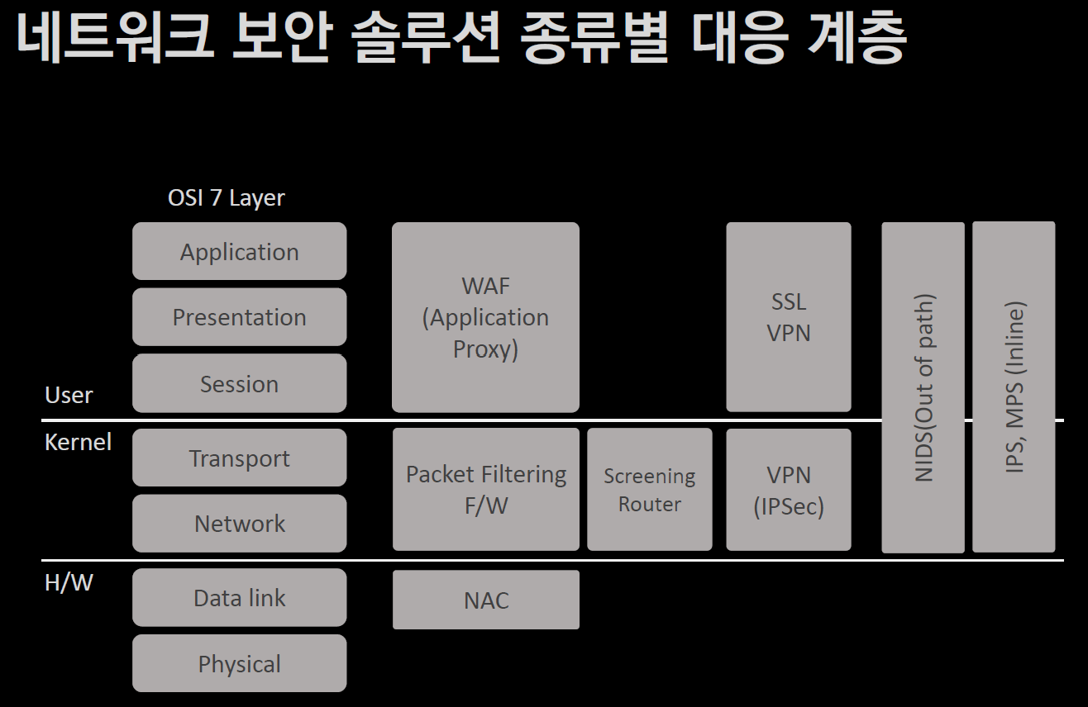

인라인(Inline)
모든 패킷이 반드시 해당 장비를 통과해야 한다.
방화벽, IPS, UTM, PC 방화벽 등이 전형적인 인라인 방식.
장점: 실시간 트래픽 차단/제어 가능. 단점: 병목 가능성.

아웃오브패스(Out-of-Path)
트래픽이 지나가는 경로와는 분리되어, 미러링/복제된 트래픽만 분석.
NIDS, 일부 모니터링/샌드박스 솔루션 등.
장점: 서비스 영향(지연, 장애) 최소화. 단점: 직접 차단은 어려움.

프록시(Proxy)
중개자가 되어 트래픽(세션)을 대리로 받아서 내부 서버로 전달(혹은 반대 방향).
애플리케이션 프록시 방화벽, SSL VPN(Reverse Proxy 형태), 웹 프록시(Forward Proxy) 등.
장점: 애플리케이션 계층 검사를 통한 세밀한 보안, 트래픽 종단 재구성 가능. 단점: 설정(클라이언트/서버) 복잡도 증가 가능.

SSL
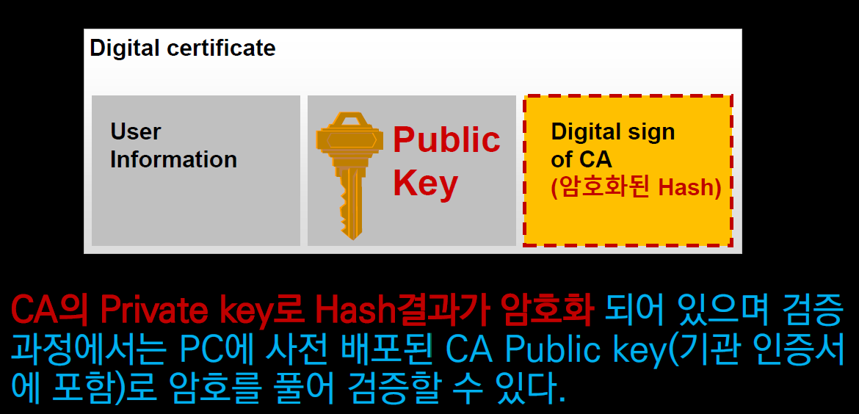
Checksum(검사합)
**Checksum(검사합)**은 데이터의 오류 여부를 확인하기 위해 사용되는 간단한 오류 검출 기법입니다.
데이터 전송 과정에서 데이터가 손상되거나 변경되었는지 확인하는 데 사용됩니다.

Checksum 동작 원리
1. 데이터 합산:
데이터를 일정한 단위(예: 바이트, 워드)로 나누고, 이를 모두 더합니다.

2. 자릿수 제한:
합산한 결과가 **일정 자릿수(예: 16비트, 32비트)**를 초과하면 **자리 올림(Carry)**을 버려서 자릿수를 유지합니다.

3. 결과값 전송:
계산된 Checksum 값을 원본 데이터와 함께 전송.

4. 수신 측 확인:
수신 측에서도 동일한 방법으로 Checksum을 계산하고, 전송된 Checksum과 비교하여 데이터의 무결성을 확인합니다.

 | 예제
 | 데이터: 0x1234, 0x5678, 0x9ABC (16비트 단위로 나뉜 데이터)
 | Checksum 계산:
 | 1234 + 5678 + 9ABC = 1 0C12 // 16비트로 자릿수를 제한 하기 때문에 1 0C12 -> 0C12

수신 측 검증:
1. 수신 측에서 같은 방식으로 Checksum을 계산.
2. 송신된 Checksum과 비교:
- 값이 같으면 데이터 무결성 보장.
- 값이 다르면 데이터 오류 발생.

Checksum의 특징
1. 자릿수 유지:
- Checksum 계산 과정에서 초과하는 자릿수를 버림으로써 자릿수를 일정하게 유지.
- 이를 통해 메모리나 전송 대역폭을 효율적으로 사용.
2. 간단한 구현:
- 하드웨어와 소프트웨어에서 구현이 간단하며, 빠르게 처리 가능.

사용 예시
네트워크 프로토콜 == TCP, UDP에서 패킷의 오류 검출.
파일 전송 == 다운로드한 파일의 무결성 확인.
저장 장치 == 하드디스크, SSD에서 데이터 손상 여부 확인.

Hash() ?
해시 함수(Hash Function)는 임의 크기의 입력 데이터를 고정된 크기의 출력 값으로 변환하는 함수입니다.
이 과정은 입력값의 크기와 상관없이 일정한 크기의 출력값(해시 값 또는 해시 코드)을 생성합니다.

해시 함수의 특징
1. 단방향성 (One-Way Property)
- 해시 함수는 단방향 함수로, 출력 값(해시 값)에서 원래 입력 값으로 역연산(역추적)이 불가능합니다.
- 이 단방향성은 데이터 보안, 암호화, 서명 등에 사용되는 이유입니다.

2. 입력값 크기와 상관없는 일정한 결과값 길이
- 입력 데이터가 몇 바이트이든, 해시 값은 항상 고정된 길이를 가집니다. 예를 들어, SHA-256 해시 함수는 항상 256비트 길이의 값을 생성합니다.
- 이로 인해 대량의 데이터를 간단한 고정 길이 값으로 표현할 수 있어 효율적입니다.

3. 데이터 무결성 확보
- 동일한 입력값은 언제나 동일한 해시 값을 생성하지만, 입력값이 조금이라도 달라지면 완전히 다른 해시 값을 생성합니다(해시 값의 민감성, 즉 Avalanche 효과).
- 이 특징은 데이터 무결성 확인(예: 파일 변조 여부 검사)이나 디지털 서명에서 매우 유용합니다.

해시 함수의 사용 사례
1. 데이터 무결성 확인
파일 전송 중 데이터가 변조되었는지 확인하기 위해 전송 전후의 해시 값을 비교합니다.

2. 암호학적 활용 (Cryptography)
비밀번호 저장, 블록체인 트랜잭션, 디지털 서명 등에 사용됩니다.

3. 데이터 구조 활용 (Hash Table)
빠른 데이터 검색을 위해 해시 테이블이 사용됩니다. 예: 키-값 저장 구조.

4. 파일 및 콘텐츠 검색
중복 파일 탐지, 데이터 동기화, P2P 네트워크의 데이터 검색에 활용됩니다.

주요 해시 함수 알고리즘
MD5 (Message Digest 5)
고속 연산 가능하지만, 보안성이 낮아 암호학적 용도로는 적합하지 않음.

SHA (Secure Hash Algorithm)
- SHA-1: 과거 많이 사용되었으나 현재는 보안 문제로 사용이 권장되지 않음.
- SHA-256, SHA-3: 높은 보안성과 효율성을 제공하며, 현대 암호학에서 많이 사용.

CRC (Cyclic Redundancy Check)
네트워크와 저장 장치에서 오류 검출에 사용.

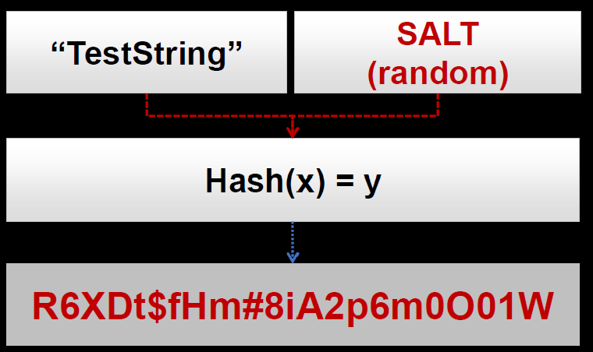
예시
패스워드 단방향 암호화

단방향 해시로 비밀번호 저장
- 비밀번호를 직접 저장하지 않고, 단방향 해시 값을 저장합니다.
로그인 시 입력된 비밀번호를 다시 해싱하여 저장된 해시 값과 비교합니다.
- 예: SHA-256, bcrypt, Argon2 같은 알고리즘 사용.
솔트(Salt) 추가
- 해시 함수의 충돌 방지 및 공격을 막기 위해 비밀번호에 고유의 랜덤 데이터를 추가해 해시를 생성합니다.
- 예: Hash(Password + Salt).

대칭키(Symmetric Key) ?
대칭키 암호화는 암호화와 복호화에 하나의 동일한 키를 사용하는 암호화 방식입니다.
이는 암호학에서 가장 기본적인 방식 중 하나로, 빠르고 효율적인 데이터 보호를 위해 널리 사용됩니다.

대칭키 암호화 방식의 특징
1. 하나의 키로 암호화와 복호화 수행
- 송신자와 수신자가 동일한 키를 사용하여 데이터를 암호화하거나 복호화합니다. 따라서 키를 안전하게 전달하는 것이 중요합니다.

2. 효율성
- 비대칭키 방식보다 계산 속도가 훨씬 빠르며, 대량의 데이터를 처리하는 데 적합합니다.
- 예를 들어, 네트워크 통신, 데이터 저장소 암호화 등에 자주 사용됩니다.

3. 키 관리 문제
- 동일한 키를 공유해야 하기 때문에 키 분배와 관리가 까다롭습니다.
- 키가 유출되면 암호화된 데이터를 쉽게 복호화할 수 있어 보안 문제가 발생할 수 있습니다.

대칭키 암호화 알고리즘
1. DES (Data Encryption Standard)
- 초기의 표준 대칭키 알고리즘으로 56비트 키를 사용합니다.
- 보안성의 한계로 인해 현재는 잘 사용되지 않습니다.

2. 3DES (Triple DES)
- DES를 세 번 반복 적용하여 보안을 강화한 방식.
- 속도가 느리고, 더 강력한 알고리즘이 등장하면서 점차 사용이 줄고 있습니다.

3. SEED-128
- 한국에서 개발된 블록 암호화 알고리즘으로, 128비트 키를 사용합니다.
- 국내 금융 및 공공기관에서 널리 사용됩니다.

4. ARIA
- 한국에서 개발된 대칭키 암호화 알고리즘으로, 다양한 키 길이(128, 192, 256비트)를 지원합니다.
- 효율성과 보안성을 모두 갖춘 알고리즘으로 평가받습니다.

5. AES (Advanced Encryption Standard)
- 현재 대칭키 암호화의 국제 표준으로, 128, 192, 256비트 키를 지원합니다.
- 빠르고 보안성이 뛰어나며, 네트워크 통신 및 데이터 저장소 암호화에서 널리 사용됩니다.

 | 특징 | 대칭키 | 비대칭키
 | 키 개수 | 하나의 키로 암호화 및 복호화 수행 | 공개키와 개인키 두 개 사용
 | 속도 | 빠르고 효율적 | 느리지만 더 안전함
 | 보안성 | 키 분배 및 관리가 어려워 보안성이 낮을 수 있음 | 키 분배가 쉽고, 보안성이 높음
 | 활용 | 대량 데이터 암호화, 저장소 암호화 | 전자 서명, 키 교환, 인증

대칭키 암호화의 활용 사례
1. 데이터 저장소 암호화
하드디스크, 데이터베이스 등의 데이터를 암호화하여 무단 접근을 방지.
AES-256을 이용한 파일 암호화.

2. 네트워크 통신
TLS(Transport Layer Security) 통신에서 데이터 암호화를 위해 사용.
예: HTTPS 통신 중 데이터를 암호화.

3. VPN(가상 사설망)
네트워크 트래픽 암호화로 데이터 전송의 안전성을 보장.
AES-128, AES-256이 주로 사용.

4. IoT 기기 보안
제한된 리소스에서 빠른 암호화 처리가 필요할 때 대칭키 알고리즘이 유용.

비대칭키 암호화 (Asymmetric Key Encryption) ?
비대칭키 암호화는 암호화와 복호화에 서로 다른 키를 사용하는 암호화 방식입니다.
한 쌍의 키로 구성되며, 하나의 키로 암호화된 데이터는 쌍을 이루는 다른 키로만 복호화할 수 있습니다.
이러한 구조는 **공개키 기반 구조(PKI, Public Key Infrastructure)**의 핵심 기술입니다.

비대칭키 암호화의 주요 개념
1. 키 쌍(Key Pair):
Public Key (공개키) == 누구나 접근할 수 있는 공개된 키.
Private Key (개인키) == 소유자만이 알고 있어야 하는 비밀 키.
- 공개키로 암호화한 데이터는 개인키로 복호화할 수 있으며, 반대로 개인키로 암호화한 데이터는 공개키로 복호화할 수 있습니다.

2. 작동 원리:
암호화 == 메시지를 공개키로 암호화하면, 개인키를 가진 사람만 해당 메시지를 복호화할 수 있습니다.
전자 서명 == 개인키로 서명한 데이터를 공개키로 검증할 수 있어, 데이터의 무결성과 발신자 인증을 보장.

비대칭키 암호화의 특징
1. 키 관리:
- 한 쌍의 키가 서로 상호작용하며 암호화/복호화를 수행합니다.
- 비밀 키(Private Key)는 반드시 안전하게 관리되어야 합니다.

2. 보안성:
- 비대칭키 암호화는 대칭키 암호화에 비해 보안성이 높음.
- 중간 공격자가 공개키를 획득하더라도, 개인키 없이 암호화된 데이터를 해독할 수 없습니다.

3. 속도:
- 대칭키 암호화보다 속도가 느립니다. 따라서 비대칭키 암호화는 키 교환과 데이터 인증에 주로 사용되고,
- 대량 데이터 암호화에는 대칭키 암호화가 사용됩니다.

4. PKI (Public Key Infrastructure):
- 비대칭키 암호화는 PKI의 기반 기술입니다.
- PKI는 디지털 인증서, 전자 서명, SSL/TLS 등에서 사용됩니다.

비대칭키 암호화의 주요 알고리즘
1. RSA (Rivest-Shamir-Adleman):
- 가장 널리 사용되는 비대칭키 암호화 알고리즘.
- 주로 2048비트(RSA-2048) 이상의 키 길이가 사용됩니다.
- 수학적 난제(큰 소수의 곱을 소인수분해하는 어려움)에 기반.

2. ECC (Elliptic Curve Cryptography):
- 타원 곡선 암호화 알고리즘.
- RSA보다 짧은 키 길이로도 동일한 수준의 보안을 제공.
- IoT, 모바일 기기 등 자원이 제한된 환경에서 사용.

3. DSA/DSS (Digital Signature Algorithm/Standard):
- 전자 서명을 위한 알고리즘.
- 메시지의 서명과 검증에 사용.

비대칭키 암호화의 주요 활용 사례
1. 키 교환:
- 비대칭키 암호화를 사용해 대칭키를 안전하게 교환.
- 예: HTTPS 통신에서 SSL/TLS 핸드셰이크.

2. 전자 서명:
- 문서나 데이터의 서명을 생성하고, 서명의 유효성을 검증.
- 발신자의 신원 확인과 데이터 무결성 보장.

3. 디지털 인증서:
- 인증 기관(CA)이 발급한 인증서에서 비대칭키를 사용해 신뢰성을 보장.
- 예: 웹사이트의 SSL 인증서.

4. 암호화된 이메일:
- PGP(Pretty Good Privacy)와 같은 시스템에서 이메일의 보안을 위해 사용.

5. 블록체인:
- 거래 기록의 서명과 검증에 비대칭키 암호화 활용.
- 개인키를 사용해 트랜잭션에 서명하고, 공개키로 서명을 검증.

디지털 서명 ?
Private Key로 해시 결과를 암호화 하는 것

디지털 서명의 과정
1. 문서의 해시 값 생성
- 문서 내용을 특정 해시 알고리즘(SHA-256 등)을 사용하여 고정된 크기의 해시 값 A를 생성.
- 이 해시 값은 문서 내용을 고유하게 대표하는 요약본입니다.
- 이 과정은 암호화가 아니며, 단순히 데이터를 요약하는 해싱(Hashing)입니다.

1-1. Pubilc Key 전송

2. 개인키로 해시 값을 암호화 (서명 생성)
- 생성된 해시 값 A를 **발신자의 개인키(Private Key)**로 암호화하여 디지털 서명을 생성합니다.
- 이 암호화된 값이 디지털 서명으로, 문서에 첨부됩니다.

3. 수신자 측의 서명 검증 과정
1. 수신자는 문서의 내용으로 동일한 해시 알고리즘을 사용해 해시 값을 생성.
2. 발신자의 **공개키(Public Key)**를 사용하여 디지털 서명을 복호화하고, 해시 값 A를 복원.
3. 두 해시 값(직접 계산한 값과 복호화된 값)을 비교:
- 일치하면 문서가 변조되지 않았음을 확인.
- 불일치하면 문서가 변조되었거나 서명이 위조되었음을 나타냄.
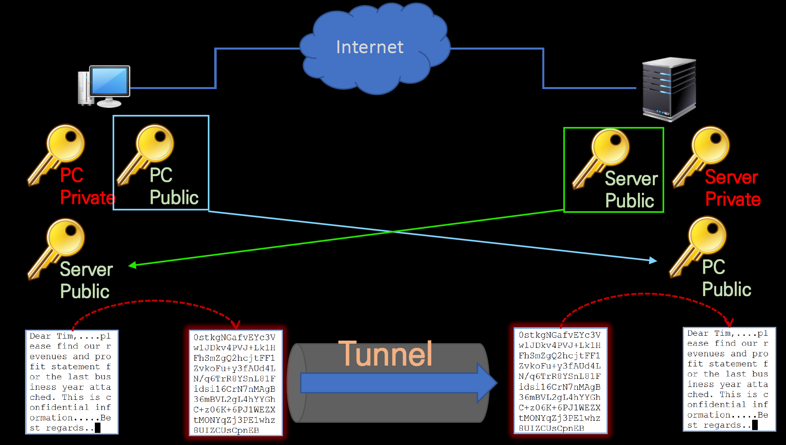

디지털 서명 과정이 "2번 암호화"가 아닌 이유
1. 문서를 직접 암호화하지 않는다:
- 디지털 서명에서는 문서의 해시 값만 암호화하며, 문서 자체는 암호화되지 않습니다.
- 문서 자체 암호화는 비대칭키 암호화와 다른 작업입니다.

2. 해싱은 암호화가 아니다:
- 해싱은 데이터를 고정된 크기의 요약 값으로 변환하는 작업이며, 이를 역산할 수 없습니다.
- 해싱은 암호화 과정과는 다릅니다.

3. 개인키로 암호화는 서명을 생성하는 작업:
- 개인키로 해시 값을 암호화하는 것은 서명 생성 과정이며, 이 암호화는 1회만 발생합니다.

혼합사용 (대칭 키 + 비대칭 키)

혼합 방식의 통신 과정
1단계: 서버(Server)가 비대칭키 생성
- 서버는 비대칭키 쌍(Public Key, Private Key)를 생성합니다.
- 공개키(Public Key)는 클라이언트(Host)에게 안전한 경로로 전달됩니다.

2단계: 클라이언트(Host)가 대칭키 생성
- 클라이언트는 대칭키를 생성합니다.
- 이 대칭키는 이후 데이터 암호화에 사용됩니다.

3단계: 대칭키를 서버의 공개키로 암호화
- 클라이언트는 생성한 대칭키를 서버의 공개키로 암호화합니다.
- 암호화된 대칭키는 네트워크를 통해 서버로 전송됩니다.

4단계: 서버가 개인키로 대칭키 복호화
- 서버는 자신의 개인키(Private Key)를 사용해 암호화된 대칭키를 복호화합니다.
- 이제 서버와 클라이언트는 동일한 대칭키를 공유하게 됩니다.

5단계: 데이터 전송 (대칭키 암호화)
- 이후 클라이언트와 서버는 공유된 대칭키를 사용해 데이터를 암호화/복호화하며 효율적으로 통신합니다.

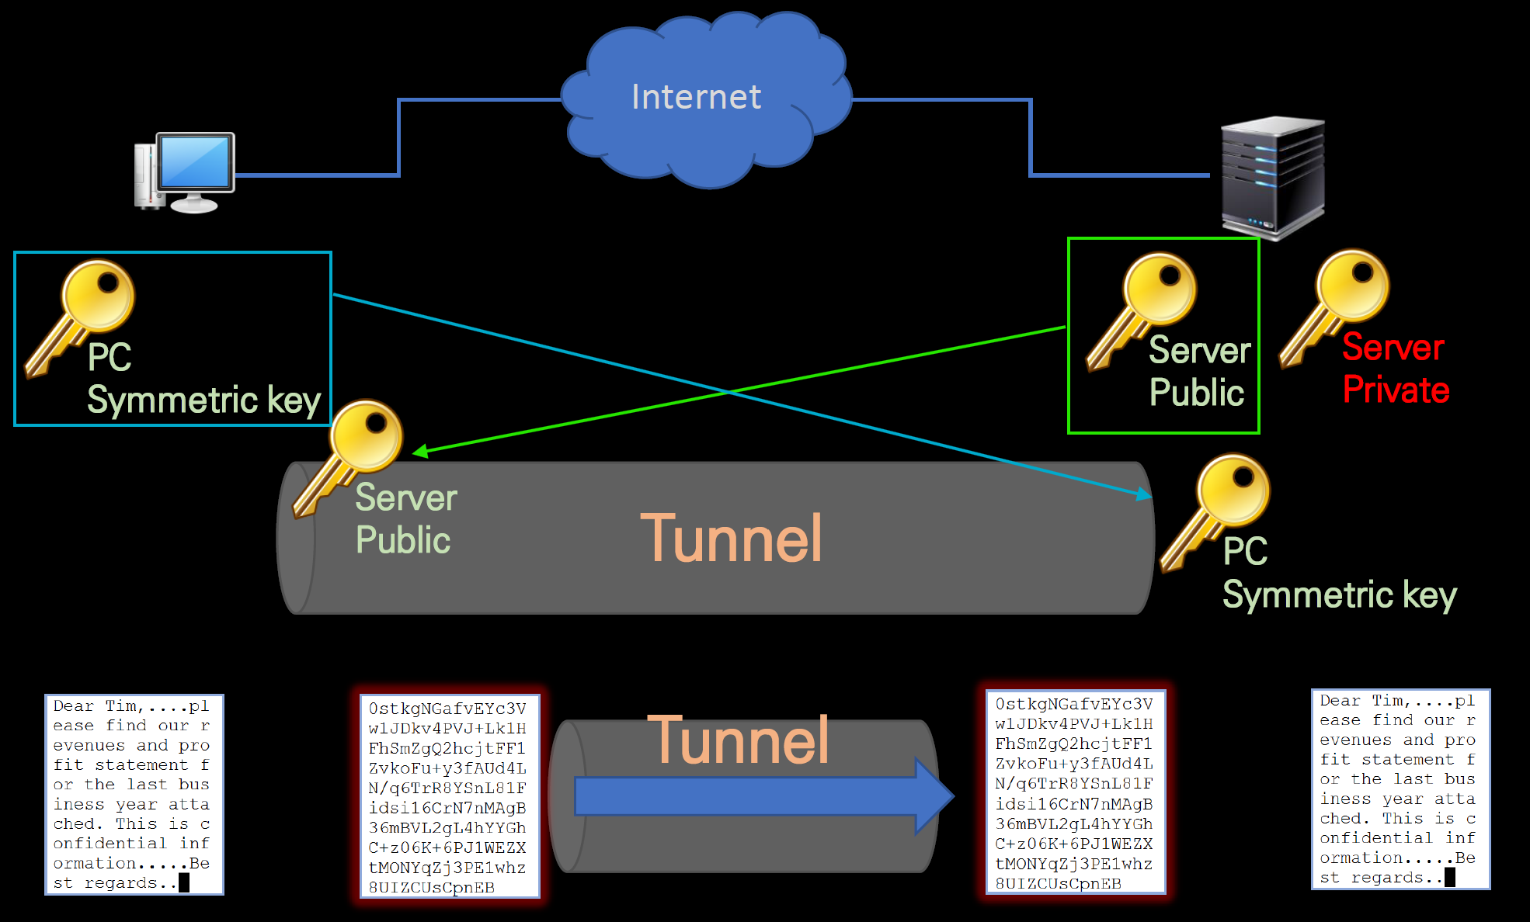

혼합 방식의 장점
1. 보안성:
- 비대칭키로 대칭키를 안전하게 교환하므로, 대칭키 자체가 노출될 위험이 없음.

2. 효율성:
- 대칭키는 속도가 빠르므로 대량의 데이터를 암호화/복호화하는 데 적합.
- 비대칭키는 대칭키 교환에만 사용되어 처리 비용을 최소화.

3. 실제 사용 사례:
- HTTPS(SSL/TLS), VPN 등 안전한 네트워크 통신 프로토콜에서 이 방식을 사용.

PKI 인증체계 과정

주요 구성 요소
1. CA (Certification Authority, 인증기관)
- 인증서를 발급, 관리, 갱신, 폐지하는 역할을 수행합니다.
- CA의 Private Key: CA는 개인 키를 사용하여 인증서의 디지털 서명을 생성합니다.
- 예시 CA: 금융결제원의 yessign, 한국전산원의 NCA 등이 이에 속하며, CA 간 상호 신뢰를 형성합니다.

2. RA (Registration Authority, 등록기관)
- 사용자의 신원을 확인하고 CA와 인터페이스 역할을 수행합니다.
- RA는 사용자(클라이언트)로부터 신원 정보를 수집한 뒤 이를 검증한 후 CA로 전달합니다.

3. 클라이언트
- 인증서를 발급받는 주체입니다. 개인, 기업, 시스템 등 다양한 엔티티가 포함됩니다.

4. 디지털 인증서
- 사용자의 공개 키와 신원을 인증하는 문서입니다. CA의 디지털 서명이 포함되어 있으며, 클라이언트가 신뢰할 수 있는 CA로부터 발급받습니다.

인증서 발급 과정
1. 사용자 요청
- 클라이언트는 공개 키(공개 암호화 키)를 생성합니다.
- 클라이언트는 RA에 공개 키와 신원 정보를 포함한 인증서 요청(Certificate Signing Request, CSR)을 제출합니다.

2. RA 신원 검증
- RA는 사용자 신원 정보를 확인합니다.
- 사용자의 신원이 확인되면, RA는 이 정보를 CA로 전달합니다.

3. CA의 인증서 생성 및 서명
- CA는 클라이언트의 공개 키와 사용자 정보를 포함한 인증서를 생성합니다.
- CA는 CA의 개인 키를 사용하여 인증서에 디지털 서명을 추가합니다.

4. 인증서 전달
- 생성된 인증서는 클라이언트에게 전달됩니다.

인증 및 검증 과정
1. 인증서 사용 및 전달
- 클라이언트는 인증서를 다른 사용자 또는 시스템에 제공하여 신뢰를 증명합니다.

2. CA의 디지털 서명 검증
- 수신자는 인증서에 포함된 CA의 디지털 서명을 검증합니다.
- 검증 과정:
- CA의 공개 키(수신자의 시스템에 미리 배포된 CA 인증서에 포함됨)를 사용하여 디지털 서명을 복호화합니다.
- 서명에서 복호화된 해시 값과 인증서 내의 데이터로 생성한 해시 값을 비교하여 무결성을 확인합니다.

3. 신뢰 검증
- 인증서의 유효 기간, 폐지 여부(CRL 또는 OCSP 조회) 등을 확인합니다.
- 모든 조건이 만족되면 클라이언트를 신뢰합니다.

4. 대칭키 교환 과정
1. 대칭키 생성
- 클라이언트는 자신이 사용할 **대칭키(Symmetric Key)**를 생성합니다.
- 이 대칭키는 이후의 데이터 통신에 사용됩니다.
- 대칭키를 사용하는 이유: 대칭키 암호화는 비대칭키 암호화보다 훨씬 빠르기 때문입니다.

2. 대칭키 암호화 및 전송
- 클라이언트는 서버의 공개키를 사용하여 대칭키를 암호화합니다.
- 암호화된 대칭키를 서버로 전송합니다.
- 공개키 암호화를 사용하는 이유:
- 공개키로 암호화된 데이터는 오직 서버의 개인키를 가진 서버만 복호화할 수 있습니다.
- 이로써 대칭키는 안전하게 전송됩니다.

3. 서버에서 대칭키 복호화
- 서버는 자신의 개인키를 사용하여 클라이언트가 전송한 암호화된 대칭키를 복호화합니다.
- 복호화된 대칭키를 사용하여 클라이언트와 암호화된 데이터 통신을 시작합니다.
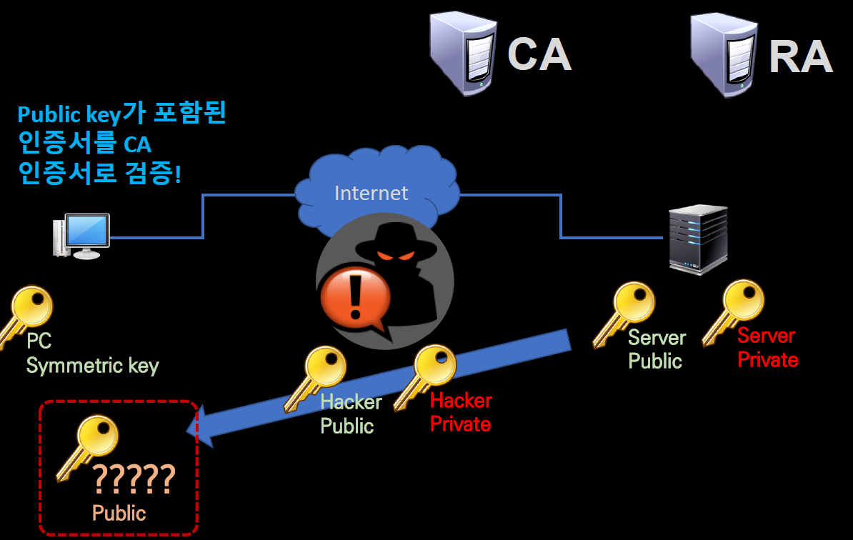
CA 위의 기관
1. PAA (Policy Approval Authorities, 정책 승인 기관)
- 공인인증서 정책을 결정하고 하위 기관의 정책을 승인.
- 우리나라에서는 **과학기술정보통신부(구 미래창조과학부)**가 담당.

2. PCA (Policy Certification Authorities, 정책 인증 기관)
- RootCA를 발급하고 기본 정책을 수립.
- 우리나라에서는 **KISA(한국인터넷진흥원)**이 해당.
- RootCA: 모든 인증서의 기초가 되는 자체 서명 인증서를 보유.

Wireshark
pcapng // pcap

1. pcap (Packet CAPture)
옛날부터 쓰이던 기본 포맷 (libpcap 형식)
단순하고 호환성이 좋아서 tcpdump, tshark, Wireshark, 기타 분석 툴에서 다 읽을 수 있어.

하지만 제한이 있음:
└> 캡처 파일 안에 하나의 인터페이스 정보만 저장 가능
└> 패킷마다 주석(comment) 같은 부가정보 저장 불가
└> 타임스탬프 정밀도(마이크로초 단위)가 상대적으로 떨어짐
즉, 가볍고 호환성은 좋지만 부가 기능은 부족한 구형 포맷.

2. pcapng (Packet CAPture Next Generation)
새로운 세대 포맷 (pcap의 개선 버전)
Wireshark에서 기본 저장 포맷으로 권장.

특징:
└> 여러 네트워크 인터페이스에서 동시에 캡처한 정보 저장 가능
└> 각 패킷에 주석(comment) 추가 가능
└> 타임스탬프 정밀도가 더 높음 (나노초 단위까지 가능)
└> 캡처 환경(OS, 툴 버전, 인터페이스 정보 등) 메타데이터까지 기록 가능

즉, 현대적인 기능을 다 지원하는 포맷.

정리
pcap → 호환성 최고, 단순, 오래된 툴에서도 잘 열림
pcapng → 최신 기능 지원, Wireshark 기본 저장 포맷, 분석에 더 유리

캡처 필터 (Capture Filter) // 디스플레이 필터 (Display Filter, 화면 필터)

📌 1. 캡처 필터 (Capture Filter) |  |  | ───────────────────────────────┐
 |  |  |  |  |  |  |  | │
✅ 개념 |  |  |  |  |  |  |  | ▼
패킷을 캡처할 때부터 걸러서 저장하는 필터. |  |  |  |  |  |  |  | ✅ 예시
즉, 캡처 시작 전에 조건을 걸면, 그 조건에 맞는 패킷만 저장됨. |  |  |  |  |  |  |  | host 192.168.0.10 → 특정 IP만 캡처
BPF (Berkeley Packet Filter) 문법 사용. |  |  |  |  |  |  |  | port 80 → HTTP(80번 포트) 트래픽만 캡처
 |  |  |  |  |  |  |  | tcp → TCP 패킷만 캡처
✅ 특징 |  |  |  |  |  |  |  | udp port 53 → DNS 쿼리/응답만 캡처
캡처 파일 자체에 불필요한 패킷이 안 들어옴 → 파일 용량 절약, 성능 향상. |  |  |  |  |  |  |  | net 192.168.1.0/24 → 해당 대역 전체 패킷만 캡처
단점: 캡처 후에 조건을 바꿀 수 없음. (이미 걸러진 건 다시 볼 수 없음)
문법이 단순하지만 표현력이 약함.

📌 Wireshark 캡처 필터 문법 정리

호스트 관련 |  |  |  |  |  | 논리 연산자

host 192.168.0.1 |  |  |  |  |  | && : AND 조건
→ IP 주소가 192.168.0.1인 모든 패킷 (src, dst 둘 다 포함)
 |  |  |  |  |  | || : OR 조건
src host 192.168.0.9
→ 출발지(Source)가 192.168.0.9인 패킷 |  |  |  |  |  | ! : NOT 조건

dst host 192.168.0.251 |  |  |  |  |  | 예시:
→ 목적지(Destination)가 192.168.0.251인 패킷 |  |  |  |  |  | host 192.168.0.1 && tcp port 80
 |  |  |  |  |  | → 192.168.0.1과 통신하면서, TCP 80번 포트를 사용하는 패킷만 캡처

포트 관련 |  |  |  |  |  | host 192.168.0.1 || host 192.168.0.2
 |  |  |  |  |  | → 192.168.0.1 또는 192.168.0.2와 관련된 트래픽
port 80
→ 포트 번호가 80인 (TCP/UDP 둘 다 포함) 패킷 |  |  |  |  |  | tcp port 80 && !src host 192.168.0.5
 |  |  |  |  |  | → TCP 80번 포트이지만 출발지가 192.168.0.5가 아닌 패킷
tcp port 80
→ TCP 프로토콜의 80번 포트만
 |  |  |  |  |  | 네트워크 대역
udp port 53
→ UDP 프로토콜의 53번 포트만 (DNS 요청) |  |  |  |  |  | net 192.168.0.0/24
 |  |  |  |  |  | → 192.168.0.0 ~ 192.168.0.255 네트워크 대역 전체 패킷
port 8080
→ 포트 번호가 8080인 트래픽

!port 8080
→ 8080번 포트를 제외한 모든 트래픽

✅ 정리하면:
host / src host / dst host → IP 기준 필터

port / tcp port / udp port → 포트 기준 필터

net → 네트워크 대역 기준

논리 연산자 (&&, ||, !) → 조건 조합

📌 2. 디스플레이 필터 (Display Filter, 화면 필터) |  |  |  | ────────────────────┐
 |  |  |  |  |  |  |  | │
✅ 개념 |  |  |  |  |  |  |  | ▼
이미 캡처한 패킷 중에서 화면에 보여줄 것만 걸러내는 필터. |  |  |  |  |  |  |  | ✅ 예시
저장된 파일은 그대로 두고, 분석할 때만 조건 걸어서 보는 것. |  |  |  |  |  |  |  | ip.addr == 192.168.0.10 → 해당 IP 관련 패킷만 표시
Wireshark 자체 필터 문법 사용. (BPF와 다름) |  |  |  |  |  |  |  | tcp.port == 80 → TCP 80 포트(HTTP) 패킷만 표시
 |  |  |  |  |  |  |  | http → HTTP 프로토콜 패킷만 표시
✅ 특징 |  |  |  |  |  |  |  | dns.qry.name == "google.com"→ google.com 질의만 표시
캡처 후에도 자유롭게 적용/수정 가능. |  |  |  |  |  |  |  | tcp.flags.syn == 1 → SYN 패킷(3-way handshake 시작)만 표시
문법이 매우 강력하고 세밀함 (프로토콜 필드까지 조건 걸 수 있음).
단점: 캡처 파일 용량이 커질 수 있음 (다 저장하니까).

📌 차이 정리 (한눈에)
구분 |  |  | 캡처 필터 (Capture Filter) |  |  | 디스플레이 필터 (Display Filter)

적용 시점 |  |  | 캡처 시작 전 |  |  | 캡처 후 (화면 표시)

문법 |  |  | BPF (제한적) |  |  | Wireshark 전용 (강력)

목적 |  |  | 불필요한 패킷 저장 방지 |  |  | 원하는 패킷만 분석/표시

수정 가능 여부 |  |  | ❌ (불가능) |  |  | ✅ (언제든 가능)

예시 |  |  | port 80 |  |  | tcp.port == 80

📌 Wireshark 디스플레이 필터 문법 정리

기본 구조 |  |  |  | 예시
<프로토콜>.<필드> <연산자> <값> |  |  |  | ip.src == 192.168.0.1 → 출발지 IP가 192.168.0.1인 패킷
 |  |  |  | tcp.port == 80 → TCP 포트 80번 사용

비교 연산자 |  |  |  |  | 논리 연산자
== | != | > | < |  | and | or | not
>= | <=
 |  |  |  |  | 예:
예: |  |  |  |  | ip.src == 192.168.0.1 and tcp.port == 80
frame.len > 1000 → 1000바이트보다 큰 패킷 |  |  |  |  | → 출발지 IP가 192.168.0.1 이면서, TCP 포트 80번

udp.port != 53 → UDP 포트가 53이 아닌 패킷 |  |  |  |  | http or dns |  |  |  | not arp
 |  |  |  |  | → HTTP 또는 DNS 프로토콜 |  |  |  | → ARP 제외

프로토콜 이름만으로 필터 |  |  |  |  | IP/Port 관련
http → HTTP 패킷 |  |  |  |  | ip.addr == 192.168.0.1 → 출발지/목적지 IP 둘 다 포함

dns → DNS 패킷 |  |  |  |  | ip.src == 192.168.0.1 → 출발지 IP

tcp → TCP 패킷 |  |  |  |  | ip.dst == 192.168.0.251 → 목적지 IP

udp → UDP 패킷 |  |  |  |  | tcp.port == 443 → TCP 포트 443

icmp → ICMP 패킷 |  |  |  |  | udp.port == 53 → UDP 포트 53

문자열 매칭 |  |  |  |  | 범위 지정 (in, contains, matches)
http.host == "www.google.com" |  |  |  |  | tcp.port in {80 443 8080}

dns.qry.name contains "naver.com" |  |  |  |  | http.request.method == "GET"

frame contains "password" |  |  |  |  | dns.qry.name contains "example"
(패킷 데이터에 문자열 포함 여부)
 |  |  |  |  | http.host matches ".*google.*" (정규표현식)

패킷 크기/번호
frame.len == 128 → 패킷 길이가 128바이트

frame.number == 100 → 100번째 패킷

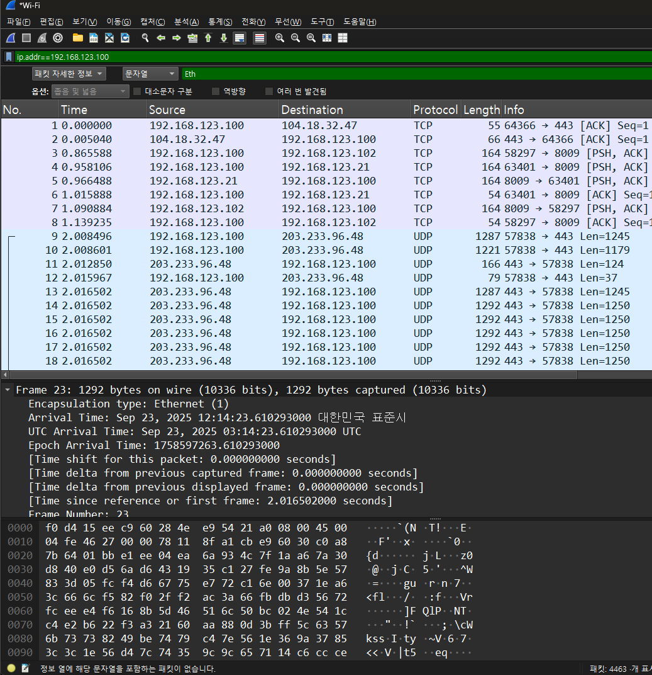
패킷 검색 기능

📌 1. 패킷 목록 (Packet List Pane, 맨 위 창) |  |  |  |  |  | ───────┐
네트워크에서 캡처된 각 패킷들의 요약 정보가 한 줄씩 나열됨. |  |  |  |  |  |  | ├
 |  |  |  |  |  |  | ├
기본적으로 보이는 정보: |  |  |  |  |  |  | ├
 |  |  |  |  |  |  | ├
번호 (No.) |  |  | 캡처된 순서대로 매겨진 패킷 번호 |  |  |  | ├
시간 (Time) |  |  | 캡처 시작 후 몇 초에 캡처된 패킷인지 표시 |  |  |  | ├
출발지(Source) |  |  | 송신자의 IP 주소 |  |  |  | ├
목적지(Destination) |  |  | 수신자의 IP 주소 |  |  |  | ├
프로토콜 (Protocol) |  |  | TCP, UDP, HTTP, DNS 등 프로토콜 종류 |  |  |  | ├
길이 (Length) |  |  | 패킷의 크기(바이트 단위) |  |  |  | ├
정보 (Info) |  |  | 포트 번호, 요청/응답 내용 같은 요약 |  |  |  | ├
 |  |  |  |  |  |  | ├
👉 쉽게 말하면: 패킷 전체를 한눈에 볼 수 있는 요약 리스트 |  |  |  |  |  |  | ├
 |  |  |  |  |  |  | ├
📌 2. 패킷 자세한 정보 (Packet Details Pane, 중간 창) |  |  |  |  |  |  | └
선택한 패킷을 프로토콜 계층별로 구조화해서 보여줌.
 |  |  |  |  |  | ───────┌
예시 (네 스크린샷 기준): |  |  |  |  |  |  | ├
Ethernet II |  |  | 이더넷 계층 (MAC 주소 등) |  |  |  | ├
Internet Protocol (IP) |  |  | 네트워크 계층 (출발지/목적지 IP 등) |  |  |  | ├
TCP |  |  | 전송 계층 (포트 번호, 플래그 등) |  |  |  | ├
UDP |  |  | 전송 계층 (포트 번호, 플래그 등) |  |  |  | └
Application Protocol |  |  | HTTP, DNS 같은 애플리케이션 계층 정보
 |  |  |  |  |  |  | ┌
👉 쉽게 말하면: 선택한 패킷을 OSI 계층 구조에 따라 분석해주는 상세 정보 창 |  |  |  |  |  |  | ├
 |  |  |  |  |  |  | ├
📌 3. 패킷 바이트 (Packet Bytes Pane, 맨 아래 창) |  |  |  |  |  | ───────├
패킷의 실제 데이터를 헥사(16진수)와 ASCII 문자로 동시에 보여줌. |  |  |  |  |  |  | ├
 |  |  |  |  |  |  | ├
왼쪽: 헥사(16진수) 값 |  |  |  |  |  |  | └
오른쪽: 사람이 읽을 수 있는 ASCII 문자 (표현 불가한 건 . 으로 표시)
보안 분석이나 특정 키워드(예: password, http host) 확인할 때 사용 가능

👉 쉽게 말하면: 패킷의 원시(raw) 데이터 그대로 확인하는 창

상태 요약 기능(Statistics) -> IPv4 Statistics → Destinations and Ports

개념
Wireshark Statistics 메뉴는 단순히 패킷 하나하나를 보는 게 아니라,
캡처된 패킷들을 통계적으로 요약해서 보여줌.

그중에서 IPv4 Statistics → Destinations and Ports는
IPv4 트래픽이 어떤 목적지 IP와 어떤 포트로 가장 많이 가는지를 집계해 보여주는 기능임.

즉, 누구(어떤 IP)와 얼마나, 어떤 포트로 통신했는지 한눈에 요약해줌.

메뉴 경로
상단 메뉴: 통계(Statistics) → IPv4 Statistics → Destinations and Ports

클릭하면 네가 캡처한 것처럼 목적지 IP별 트래픽 요약표가 나옴.

표시되는 주요 항목 의미
항목 |  |  | 의미
Topic / Item |  |  | 목적지 IP 주소와 해당 IP에서 사용된 프로토콜/포트
Count |  |  | 캡처된 패킷 개수
Average |  |  | 평균 도착 간격 (패킷 간 시간)
Min Val / Max Val |  |  | 최소/최대 값 (보통 패킷 간격)
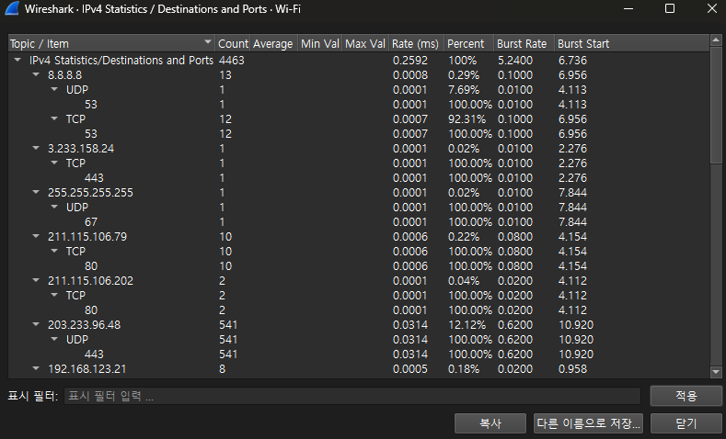
Rate (ms) |  |  | 초당 패킷 전송률
Percent |  |  | 전체 패킷 중 비율 (%)
Burst Rate |  |  | 특정 순간에 몰려서 전송된 패킷 비율 (burst traffic)
Burst Start |  |  | 버스트가 시작된 시간

해석 예시
8.8.8.8 (구글 DNS)
총 13개의 패킷 전송, UDP 53번(1개), TCP 53번(12개) → DNS 요청/응답으로 추정.

211.115.106.79, 211.115.106.202
TCP 80번 포트 통신 (웹 트래픽, HTTP) 각각 10개, 2개.

203.233.96.48
UDP 443 포트 (QUIC 트래픽, 즉 HTTPS over UDP) 541개
→ 유튜브, 구글 등 최신 웹 서비스 트래픽일 가능성 높음.

255.255.255.255
UDP 67번 포트 → DHCP 브로드캐스트 트래픽.

192.168.123.102
TCP 8009 포트
의미: 로컬 네트워크 내 장비(192.168.123.102)와 TCP 8009 포트 통신이 총 8번 발생.
특징: 8009는 Tomcat AJP13(Apache JServ Protocol) 포트로 많이 쓰임
→ 웹 서버/애플리케이션 서버와 내부 통신 가능성 있음.

192.168.123.100
이 IP로 향하는 트래픽이 대부분을 차지하고 있음 (Count = 3850, 전체의 86.26%).
즉, 현재 캡처에서 주요 통신 대상.

(1) UDP 포트
총 3816건 (전체 트래픽의 99.12%) → 거의 대부분 UDP.
특히 UDP 443 (QUIC) 패킷이 많을 가능성 큼 (스크린샷 위쪽 사례 참고).
57838 포트에서 3789건 → 클라이언트 임시 포트일 가능성 큼.
나머지 61300, 57838, 57277, 49233 같은 것도 전부 에페멀 포트(Ephemeral Port, 일시적으로 할당되는 클라이언트 측 포트).

👉 해석:
192.168.123.100 장비와 대량의 UDP 기반 세션 발생.
특히 특정 서버와 QUIC(UDP 443 기반 HTTPS) 트래픽일 확률이 매우 높음.

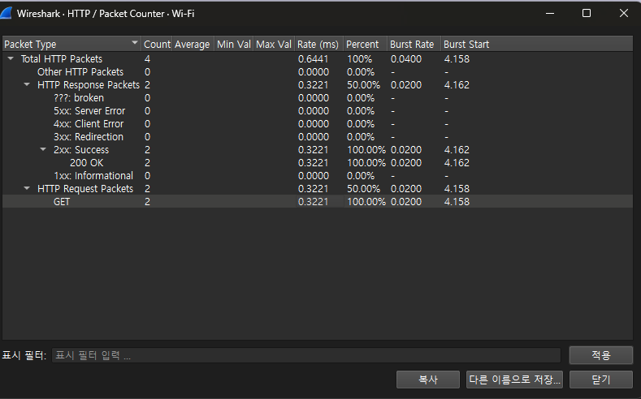
통계(Statistics) → HTTP 메뉴의 하위 분석 기능

HTTP → Packet Counter (패킷 카운터)

개념
캡처된 HTTP 패킷을 **요청(Request)**과 **응답(Response)**으로 나누고,
상태 코드(2xx, 3xx, 4xx, 5xx) 기준으로 통계를 보여주는 기능임.

즉, HTTP 통신이 정상적으로 오갔는지 / 오류는 없었는지를 한눈에 볼 수 있음.

네 화면 해석
Total HTTP Packets = 4 → 전체 HTTP 패킷은 4개.
HTTP Request Packets = 2 (GET 요청) → 클라이언트에서 서버로 GET 요청 2번 보냄.
HTTP Response Packets = 2 (200 OK) → 서버가 정상 응답(200 OK) 2번 반환.
오류 코드 (4xx, 5xx) 없음 → 모든 요청이 정상 처리됨.

👉 해석:
클라이언트가 HTTP GET 요청을 2번 보냈고, 서버가 정상적으로 200 OK로 응답함.
짧은 테스트성 HTTP 세션이 있었음을 의미.

HTTP → Requests

개념
캡처된 HTTP 요청들을 Host (도메인) 기준으로 정리해서 보여줌.
각 요청의 URL, 파라미터까지 표시됨.
즉, 어떤 사이트에 어떤 요청을 보냈는지 추적 가능.

네 화면 해석
Host: gms002.ahnlab.com → 안랩(AhnLab) 서버로 요청 보냄.
요청 URL:
/jk?c=106&...&k=1

→ GET 방식으로 파라미터를 포함한 요청.
Count = 2 → 동일 요청이 2번 발생.

👉 해석:
PC에서 안랩 서버(gms002.ahnlab.com) 로 GET 요청 2번 전송됨.
주로 보안 프로그램 업데이트 체크나 라이선스 검증 같은 목적일 가능성이 큼.

📌 3. 전체적인 개념 정리
HTTP Packet Counter:
→ “HTTP 통신의 상태 코드 요약판”
→ 정상 응답 비율, 오류(404/500 등) 비율을 빠르게 확인 가능.

HTTP Requests:
→ “누구에게(Host) 어떤 요청을 보냈는지” 추적
→ 웹 브라우징, 자동 업데이트, API 호출 등 목적 확인 가능.

